Комплекты LIG-IXO хром
 |  | КОМПЛЕКТЫ MIX с 01.01.2026 Торговое агентство Европейских брендов info@plumberia.ru Прайс на комплекты смесителей Paffoni и Plumberia Selection в хром, черном и белом матовом цвете Коллекции LIGHT и IXO

Артикул | фото | Наименование | Бренд | Количество в составе комплекта |  | Цена за шт при покупке без комплекта | ЦЕНА РРЦ комплекта | ВЫГОДА! *относительно аналогичного комплекта бренда Paffoni | % | Артикул аналог. к-та Paffoni | ЦЕНА РРЦ к-та Paffoni | Артикул аналог. к-та Plumberia Selection | ЦЕНА РРЦ к-та Plumberia Selection
KITMIXLIGXO01CR | 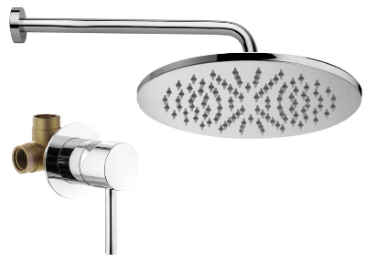 | Комплект KITMIXLIGXO01CR д/душа , со смес. KITXO1135CR на 1 вых, душ 250мм, Paffoni+PLUMBERIA SELECTION хром |  |  |  |  | 31,473 | 4,100 | 11.5 | KITLIG011CR | 35,573 | KITXO01CR | 31,417
ZSOF034CR |  | ZSOF034CR Настенное крепление верх. Душа LUSSO 400мм, хром, Paffoni | Paffoni | 1 | шт | 7,459
ZSOF074CR |  | ZSOF074CR Верхний душ d.225 мод. MASTER, антикальций, хром, Paffoni | Paffoni | 1 | шт | 13,815
KITXO1135CR |  | KITXO1135CR Комплект встраиваемого смесителя для душа,1выход, накладка d.70мм,внутренняя часть INT1135 в к-те, хром IXO, Plumberia Selection | Plumberia Selection | 1 | шт | 11,853
KITMIXLIGXO01CR210 | 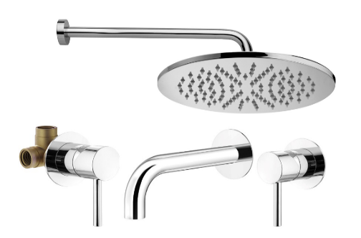 | Комплект KITMIXLIGXO01CR210 со встраив. смес. д/раковины KITXO1135CR210, смес. д/душа KITXO1135CR на 1 выход, душ 250мм, Paffoni+PLUMBERIA SELECTION хром |  |  |  |  | 51,443 | 5,686 | 10.0 | KITLIG011CR006 | 57,129 | KITXO01CR210 | 51,387
KITXO1135CR210 |  | KITXO1135CR210 Комплект встраиваемого смесителя для раковины, излив 210мм,накладка диам.70мм, внутренняя часть INT1135 в к-те, хром IXO, Plumberia Selection | Plumberia Selection | 1 | шт | 21,023
ZSOF034CR |  | ZSOF034CR Настенное крепление верх. Душа LUSSO 400мм, хром, Paffoni | Paffoni | 1 | шт | 7,459
ZSOF074CR |  | ZSOF074CR Верхний душ d.225 мод. MASTER, антикальций, хром, Paffoni | Paffoni | 1 | шт | 13,815
KITXO1135CR |  | KITXO1135CR Комплект встраиваемого смесителя для душа,1выход, накладка d.70мм,внутренняя часть INT1135 в к-те, хром IXO, Plumberia Selection | Plumberia Selection | 1 | шт | 11,853
KITMIXLIGXO01CR53 | 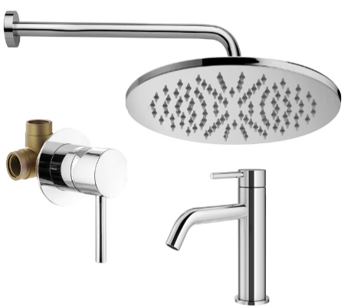 | Комплект KITMIXLIGXO01CR53 со смес. д/раковины XO0053CR, смес. д/душа KITXO1135CR на 1 вых, душ 250мм, Paffoni+PLUMBERIA SELECTION хром |  |  |  |  | 49,187 | 5,772 | 10.5 | KITLIG011CR071 | 54,959 | KITXO01CR53 | 49,133
XO0053CR |  | XO0053CR Смеситель для раковины без д/к, хром IXO, Plumberia Selection | Plumberia Selection | 1 | шт | 18,649
ZSOF034CR |  | ZSOF034CR Настенное крепление верх. Душа LUSSO 400мм, хром, Paffoni | Paffoni | 1 | шт | 7,459
ZSOF074CR |  | ZSOF074CR Верхний душ d.225 мод. MASTER, антикальций, хром, Paffoni | Paffoni | 1 | шт | 13,815
KITXO1135CR |  | KITXO1135CR Комплект встраиваемого смесителя для душа,1выход, накладка d.70мм,внутренняя часть INT1135 в к-те, хром IXO, Plumberia Selection | Plumberia Selection | 1 | шт | 11,853
KITMIXLIGXO01CRKING |  | Комплект KITMIXLIGXO01CRKING д/душа, со смес. KITXO1135CR на 1 вых, душ 300мм, Paffoni+PLUMBERIA SELECTION хром |  |  |  |  | 49,493 | 4,100 | 7.7 | KITLIG011CRKING | 53,593 | KITXO01CRKING | 45,387
ZSOF034CR |  | ZSOF034CR Настенное крепление верх. Душа LUSSO 400мм, хром, Paffoni | Paffoni | 1 | шт | 7,459
KITXO1135CR |  | KITXO1135CR Комплект встраиваемого смесителя для душа,1выход, накладка d.70мм,внутренняя часть INT1135 в к-те, хром IXO, Plumberia Selection | Plumberia Selection | 1 | шт | 11,853
ZSOF079CR |  | ZSOF079CR Верхний душ d.300 MASTER KING 8 мм, антикальц., цвет хром, Paffoni | Paffoni | 1 | шт | 32,783
KITZMIXLIGXO01CR210 | 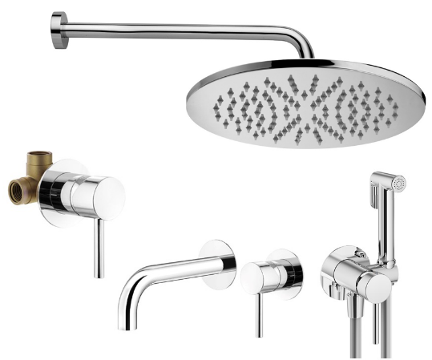 | Комплект KITZMIXLIGXO01CR210 с гигиен.душем, смес. д/раковины KITXO1135CR210, смес. д/душа KITXO1135CR на 1 вых, душ 250мм, Paffoni+PLUMBERIA SELECTION хром |  |  |  |  | 66,023 | 7,896 | 10.7 | KITZLIG011CR006 | 73,919 | KITZXO01CR210 | 65,967
KITXO1135CR210 |  | KITXO1135CR210 Комплект встраиваемого смесителя для раковины, излив 210мм,накладка диам.70мм, внутренняя часть INT1135 в к-те, хром IXO, Plumberia Selection | Plumberia Selection | 1 | шт | 21,023
XO2000CR |  | XO2000CR Комплект гигиен. душа IXO со смесителем,душ и держатель из металла, шланг PVC 1250мм, хром IXO, Plumberia Selection | Plumberia Selection | 1 | шт | 15,347
ZSOF034CR |  | ZSOF034CR Настенное крепление верх. Душа LUSSO 400мм, хром, Paffoni | Paffoni | 1 | шт | 7,459
ZSOF074CR |  | ZSOF074CR Верхний душ d.225 мод. MASTER, антикальций, хром, Paffoni | Paffoni | 1 | шт | 13,815
KITXO1135CR |  | KITXO1135CR Комплект встраиваемого смесителя для душа,1выход, накладка d.70мм,внутренняя часть INT1135 в к-те, хром IXO, Plumberia Selection | Plumberia Selection | 1 | шт | 11,853
KITZMIXLIGXO01CR53 | 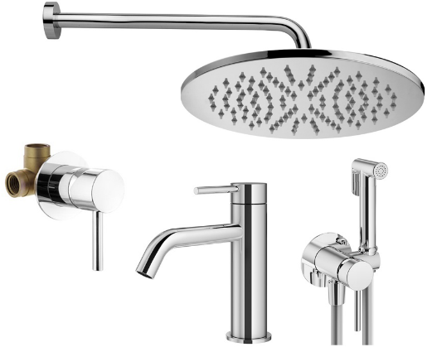 | Комплект KITZMIXLIGXO01CR53 с гигиен.душем, смес. д/раковины XO0053CR, смес. д/душа KITXO1135CR на 1 вых, душ 250мм, Paffoni+PLUMBERIA SELECTION хром |  |  |  |  | 63,767 | 7,980 | 11.1 | KITZLIG011CR071 | 71,747 | KITZXO01CR53 | 63,713
XO0053CR |  | XO0053CR Смеситель для раковины без д/к, хром IXO, Plumberia Selection | Plumberia Selection | 1 | шт | 18,649
XO2000CR |  | XO2000CR Комплект гигиен. душа IXO со смесителем,душ и держатель из металла, шланг PVC 1250мм, хром IXO, Plumberia Selection | Plumberia Selection | 1 | шт | 15,347
ZSOF034CR |  | ZSOF034CR Настенное крепление верх. Душа LUSSO 400мм, хром, Paffoni | Paffoni | 1 | шт | 7,459
ZSOF074CR |  | ZSOF074CR Верхний душ d.225 мод. MASTER, антикальций, хром, Paffoni | Paffoni | 1 | шт | 13,815
KITXO1135CR |  | KITXO1135CR Комплект встраиваемого смесителя для душа,1выход, накладка d.70мм,внутренняя часть INT1135 в к-те, хром IXO, Plumberia Selection | Plumberia Selection | 1 | шт | 11,853
KITMIXLIGXO | 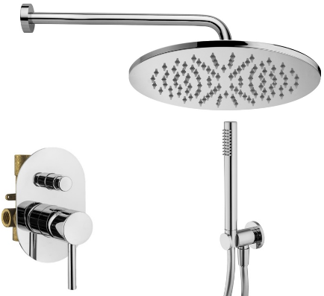 | Комплект KITXO15CR д/душа со смес. KIT1001CR на 2 вых, душ 250мм, Paffoni+PLUMBERIA SELECTION хром |  |  |  |  | 50,873 | 3,394 | 6.3 | KITLIG015CR | 54,267 | KITXO15CR | 50,817
KIT1001CR |  | KIT1001CR Комплект встраиваемого смесителя для душа с внутр.частью,2выход, накладка 100х150мм,девиатор кнопочн., хром IXO, Plumberia Selection | Plumberia Selection | 1 | шт | 20,713
HST3018CR |  | HST3018CR Комплект руч.душа, водорозетка с запорным клапан. и держателем, душ латунь 1 режим антикальц., шланг PVC 1500мм, хром, Plumberia Selection | Plumberia Selection | 1 | шт | 11,563
ZSOF034CR |  | ZSOF034CR Настенное крепление верх. Душа LUSSO 400мм, хром, Paffoni | Paffoni | 1 | шт | 7,459
ZSOF074CR |  | ZSOF074CR Верхний душ d.225 мод. MASTER, антикальций, хром, Paffoni | Paffoni | 1 | шт | 13,815
KITMIXLIGXO15CR210 | 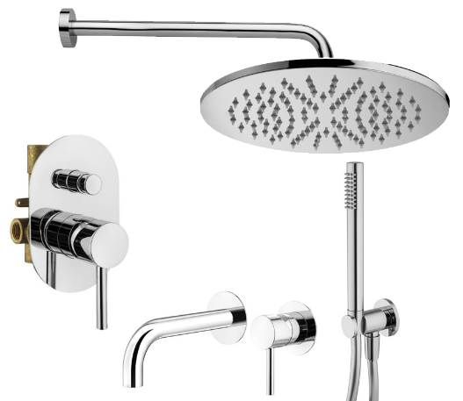 | Комплект KITMIXLIGXO15CR210 со встраив. смес. д/раковины KITXO1135CR210, смес. д/душа KIT1001CR на 2 вых, душ 250мм, Paffoni+PLUMBERIA SELECTION хром |  |  |  |  | 70,845 | 4,980 | 6.6 | KITLIG015CR006 | 75,825 | KITXO15CR210 | 70,789
KITXO1135CR210 |  | KITXO1135CR210 Комплект встраиваемого смесителя для раковины, излив 210мм,накладка диам.70мм, внутренняя часть INT1135 в к-те, хром IXO, Plumberia Selection | Plumberia Selection | 1 | шт | 21,023
KIT1001CR |  | KIT1001CR Комплект встраиваемого смесителя для душа с внутр.частью,2выход, накладка 100х150мм,девиатор кнопочн., хром IXO, Plumberia Selection | Plumberia Selection | 1 | шт | 20,713
HST3018CR |  | HST3018CR Комплект руч.душа, водорозетка с запорным клапан. и держателем, душ латунь 1 режим антикальц., шланг PVC 1500мм, хром, Plumberia Selection | Plumberia Selection | 1 | шт | 11,563
ZSOF034CR |  | ZSOF034CR Настенное крепление верх. Душа LUSSO 400мм, хром, Paffoni | Paffoni | 1 | шт | 7,459
ZSOF074CR |  | ZSOF074CR Верхний душ d.225 мод. MASTER, антикальций, хром, Paffoni | Paffoni | 1 | шт | 13,815
KITMIXLIGXOO15CR53 | 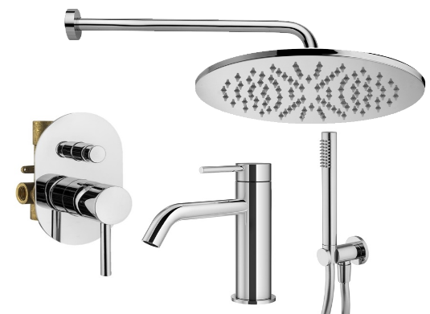 | Комплект KITMIXLIGXOO15CR53 со смес. д/раковины XO0053CR, смес. д/душа KIT1001CR на 2 вых, душ 250мм, Paffoni+PLUMBERIA SELECTION хром |  |  |  |  | 68,589 | 5,064 | 6.9 | KITLIG015CR071 | 73,653 | KITXO15CR53 | 68,535
KIT1001CR |  | KIT1001CR Комплект встраиваемого смесителя для душа с внутр.частью,2выход, накладка 100х150мм,девиатор кнопочн., хром IXO, Plumberia Selection | Plumberia Selection | 1 | шт | 20,713
XO0053CR |  | XO0053CR Смеситель для раковины без д/к, хром IXO, Plumberia Selection | Plumberia Selection | 1 | шт | 18,649
HST3018CR |  | HST3018CR Комплект руч.душа, водорозетка с запорным клапан. и держателем, душ латунь 1 режим антикальц., шланг PVC 1500мм, хром, Plumberia Selection | Plumberia Selection | 1 | шт | 11,563
ZSOF034CR |  | ZSOF034CR Настенное крепление верх. Душа LUSSO 400мм, хром, Paffoni | Paffoni | 1 | шт | 7,459
ZSOF074CR |  | ZSOF074CR Верхний душ d.225 мод. MASTER, антикальций, хром, Paffoni | Paffoni | 1 | шт | 13,815
KITMIXLIGXO15CRKING |  | Комплект KITMIXLIGXO15CRKING д/душа со смес. KIT1001CR на 2 вых, душ 300мм, Paffoni+PLUMBERIA SELECTION хром |  |  |  |  | 68,893 | 3,394 | 4.7 | KITLIG015CRKING | 72,287 | KITXO15CRKING | 64,789
KIT1001CR |  | KIT1001CR Комплект встраиваемого смесителя для душа с внутр.частью,2выход, накладка 100х150мм,девиатор кнопочн., хром IXO, Plumberia Selection | Plumberia Selection | 1 | шт | 20,713
HST3018CR |  | HST3018CR Комплект руч.душа, водорозетка с запорным клапан. и держателем, душ латунь 1 режим антикальц., шланг PVC 1500мм, хром, Plumberia Selection | Plumberia Selection | 1 | шт | 11,563
ZSOF034CR |  | ZSOF034CR Настенное крепление верх. Душа LUSSO 400мм, хром, Paffoni | Paffoni | 1 | шт | 7,459
ZSOF079CR |  | ZSOF079CR Верхний душ d.300 MASTER KING 8 мм, антикальц., цвет хром, Paffoni | Paffoni | 1 | шт | 32,783
KITZMIXLIGXO15CR | 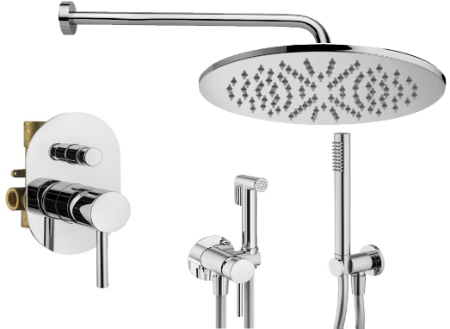 | Комплект KITZMIXLIGXO15CR с гигиен. душем, со смес. KIT1001CR на 2 вых, душ 250мм, Paffoni+PLUMBERIA SELECTION хром |  |  |  |  | 65,453 | 5,602 | 7.9 | KITZLIG015CR | 71,055 | KITZXO15CR | 65,397
KIT1001CR |  | KIT1001CR Комплект встраиваемого смесителя для душа с внутр.частью,2выход, накладка 100х150мм,девиатор кнопочн., хром IXO, Plumberia Selection | Plumberia Selection | 1 | шт | 20,713
HST3018CR |  | HST3018CR Комплект руч.душа, водорозетка с запорным клапан. и держателем, душ латунь 1 режим антикальц., шланг PVC 1500мм, хром, Plumberia Selection | Plumberia Selection | 1 | шт | 11,563
XO2000CR |  | XO2000CR Комплект гигиен. душа IXO со смесителем,душ и держатель из металла, шланг PVC 1250мм, хром IXO, Plumberia Selection | Plumberia Selection | 1 | шт | 15,347
ZSOF034CR |  | ZSOF034CR Настенное крепление верх. Душа LUSSO 400мм, хром, Paffoni | Paffoni | 1 | шт | 7,459
ZSOF074CR |  | ZSOF074CR Верхний душ d.225 мод. MASTER, антикальций, хром, Paffoni | Paffoni | 1 | шт | 13,815
KITZMIXLIGXO15CR210 | 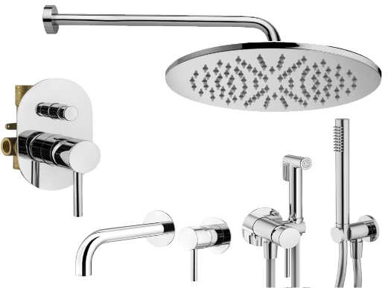 | Комплект KITZMIXLIGXO15CR210 с гигиен.душем, со встраив. смес. д/раковины KITXO1135CR210, смес. д/душа KIT1001CR на 2 вых, душ 250мм, Paffoni+PLUMBERIA SELECTION хром |  |  |  |  | 85,425 | 7,190 | 7.8 | KITZLIG015CR006 | 92,615 | KITZXO15CR210 | 85,369
KITXO1135CR210 |  | KITXO1135CR210 Комплект встраиваемого смесителя для раковины, излив 210мм,накладка диам.70мм, внутренняя часть INT1135 в к-те, хром IXO, Plumberia Selection | Plumberia Selection | 1 | шт | 21,023
KIT1001CR |  | KIT1001CR Комплект встраиваемого смесителя для душа с внутр.частью,2выход, накладка 100х150мм,девиатор кнопочн., хром IXO, Plumberia Selection | Plumberia Selection | 1 | шт | 20,713
HST3018CR |  | HST3018CR Комплект руч.душа, водорозетка с запорным клапан. и держателем, душ латунь 1 режим антикальц., шланг PVC 1500мм, хром, Plumberia Selection | Plumberia Selection | 1 | шт | 11,563
XO2000CR |  | XO2000CR Комплект гигиен. душа IXO со смесителем,душ и держатель из металла, шланг PVC 1250мм, хром IXO, Plumberia Selection | Plumberia Selection | 1 | шт | 15,347
ZSOF034CR |  | ZSOF034CR Настенное крепление верх. Душа LUSSO 400мм, хром, Paffoni | Paffoni | 1 | шт | 7,459
ZSOF074CR |  | ZSOF074CR Верхний душ d.225 мод. MASTER, антикальций, хром, Paffoni | Paffoni | 1 | шт | 13,815
KITZMIXLIGXO15CR53 | 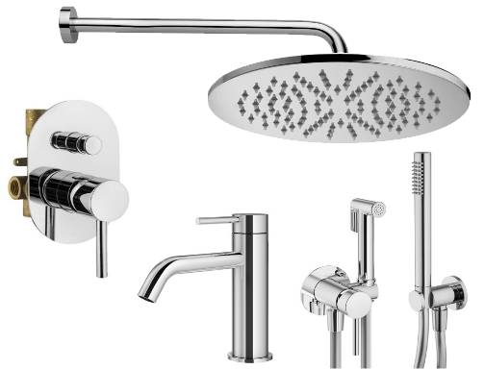 | Комплект KITZXO15CR53 с гигиен.душем, со смес. д/раковины XO0053CR, смес. д/душа KIT1001CR на 2 вых, душ 250мм, Paffoni+PLUMBERIA SELECTION хром |  |  |  |  | 83,169 | 7,274 | 8.0 | KITZLIG015CR071 | 90,443 | KITZXO15CR53 | 83,115
KIT1001CR |  | KIT1001CR Комплект встраиваемого смесителя для душа с внутр.частью,2выход, накладка 100х150мм,девиатор кнопочн., хром IXO, Plumberia Selection | Plumberia Selection | 1 | шт | 20,713
XO0053CR |  | XO0053CR Смеситель для раковины без д/к, хром IXO, Plumberia Selection | Plumberia Selection | 1 | шт | 18,649
HST3018CR |  | HST3018CR Комплект руч.душа, водорозетка с запорным клапан. и держателем, душ латунь 1 режим антикальц., шланг PVC 1500мм, хром, Plumberia Selection | Plumberia Selection | 1 | шт | 11,563
XO2000CR |  | XO2000CR Комплект гигиен. душа IXO со смесителем,душ и держатель из металла, шланг PVC 1250мм, хром IXO, Plumberia Selection | Plumberia Selection | 1 | шт | 15,347
ZSOF034CR |  | ZSOF034CR Настенное крепление верх. Душа LUSSO 400мм, хром, Paffoni | Paffoni | 1 | шт | 7,459
ZSOF074CR |  | ZSOF074CR Верхний душ d.225 мод. MASTER, антикальций, хром, Paffoni | Paffoni | 1 | шт | 13,815
KITMIXLIGXO18CR | 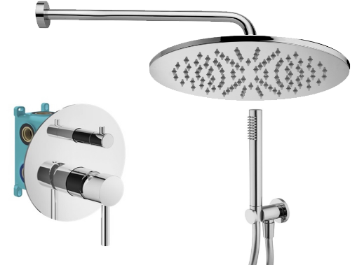 | Комплект KITMIXLIGXO18CR д/душа со смесителем KIT1901CR на 2 вых, душ 250мм, Paffoni+PLUMBERIA SELECTION хром |  |  |  |  | 62,513 | 5,784 | 8.5 | KITLIG018CR | 68,297 | KITXO18CR | 62,455
KIT1901CR |  | KIT1901CR Комплект встраив. смесителя д. душа с внутр.частью INT9036 на 2-3выхода, накладка d.170mm нерж.сталь, мех.девиатор, хром IXO, Plumberia Selection | Plumberia Selection | 1 | шт | 32,963
HST3018CR |  | HST3018CR Комплект руч.душа, водорозетка с запорным клапан. и держателем, душ латунь 1 режим антикальц., шланг PVC 1500мм, хром, Plumberia Selection | Plumberia Selection | 1 | шт | 11,563
ZSOF034CR |  | ZSOF034CR Настенное крепление верх. Душа LUSSO 400мм, хром, Paffoni | Paffoni | 1 | шт | 7,459
ZSOF074CR |  | ZSOF074CR Верхний душ d.225 мод. MASTER, антикальций, хром, Paffoni | Paffoni | 1 | шт | 13,815
KITMIXLIGXO18CR210 | 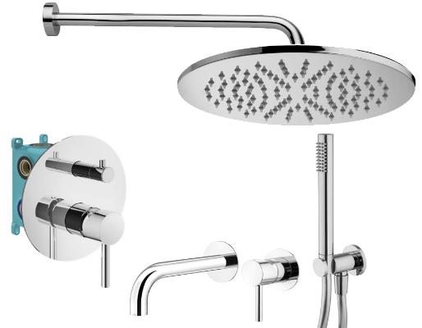 | Комплект KITMIXLIGXO18CR210 со встраив. смес. д/раковины KITXO1135CR210, смес. д/душа KIT1901CR на 2 вых, душ 250мм, Paffoni+PLUMBERIA SELECTION хром |  |  |  |  | 82,483 | 7,372 | 8.2 | KITLIG018CR006 | 89,855 | KITXO18CR210 | 82,427
KITXO1135CR210 |  | KITXO1135CR210 Комплект встраиваемого смесителя для раковины, излив 210мм,накладка диам.70мм, внутренняя часть INT1135 в к-те, хром IXO, Plumberia Selection | Plumberia Selection | 1 | шт | 21,023
KIT1901CR |  | KIT1901CR Комплект встраив. смесителя д. душа с внутр.частью INT9036 на 2-3выхода, накладка d.170mm нерж.сталь, мех.девиатор, хром IXO, Plumberia Selection | Plumberia Selection | 1 | шт | 32,963
HST3018CR |  | HST3018CR Комплект руч.душа, водорозетка с запорным клапан. и держателем, душ латунь 1 режим антикальц., шланг PVC 1500мм, хром, Plumberia Selection | Plumberia Selection | 1 | шт | 11,563
ZSOF034CR |  | ZSOF034CR Настенное крепление верх. Душа LUSSO 400мм, хром, Paffoni | Paffoni | 1 | шт | 7,459
ZSOF074CR |  | ZSOF074CR Верхний душ d.225 мод. MASTER, антикальций, хром, Paffoni | Paffoni | 1 | шт | 13,815
KITMIXLIGXO18CR53 | 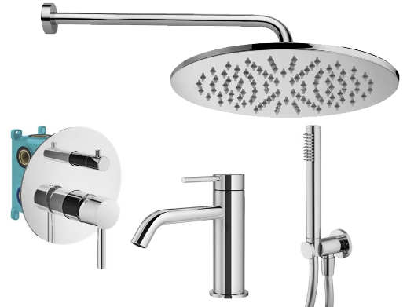 | Комплект KITMIXLIGXO18CR53 со смес. д/раковины XO0053CR, смес. д/душа KIT1901CR на 2 вых, душ 250мм, Paffoni+PLUMBERIA SELECTION хром |  |  |  |  | 80,227 | 7,456 | 8.5 | KITLIG018CR071 | 87,683 | KITXO18CR53 | 80,173
KIT1901CR |  | KIT1901CR Комплект встраив. смесителя д. душа с внутр.частью INT9036 на 2-3выхода, накладка d.170mm нерж.сталь, мех.девиатор, хром IXO, Plumberia Selection | Plumberia Selection | 1 | шт | 32,963
XO0053CR |  | XO0053CR Смеситель для раковины без д/к, хром IXO, Plumberia Selection | Plumberia Selection | 1 | шт | 18,649
HST3018CR |  | HST3018CR Комплект руч.душа, водорозетка с запорным клапан. и держателем, душ латунь 1 режим антикальц., шланг PVC 1500мм, хром, Plumberia Selection | Plumberia Selection | 1 | шт | 11,563
ZSOF034CR |  | ZSOF034CR Настенное крепление верх. Душа LUSSO 400мм, хром, Paffoni | Paffoni | 1 | шт | 7,459
ZSOF074CR |  | ZSOF074CR Верхний душ d.225 мод. MASTER, антикальций, хром, Paffoni | Paffoni | 1 | шт | 13,815
KITMIXLIGXO18CRKING |  | Комплект KITMIXLIGXO18CRKING д/душа со смесителем KIT1901CR на 2 вых, душ 300мм, Paffoni+PLUMBERIA SELECTION хром |  |  |  |  | 80,533 | 5,782 | 6.7 | KITLIG018CRKING | 86,315 | KITXO18CRKING | 76,427
KIT1901CR |  | KIT1901CR Комплект встраив. смесителя д. душа с внутр.частью INT9036 на 2-3выхода, накладка d.170mm нерж.сталь, мех.девиатор, хром IXO, Plumberia Selection | Plumberia Selection | 1 | шт | 32,963
HST3018CR |  | HST3018CR Комплект руч.душа, водорозетка с запорным клапан. и держателем, душ латунь 1 режим антикальц., шланг PVC 1500мм, хром, Plumberia Selection | Plumberia Selection | 1 | шт | 11,563
ZSOF034CR |  | ZSOF034CR Настенное крепление верх. Душа LUSSO 400мм, хром, Paffoni | Paffoni | 1 | шт | 7,459
ZSOF079CR |  | ZSOF079CR Верхний душ d.300 MASTER KING 8 мм, антикальц., цвет хром, Paffoni | Paffoni | 1 | шт | 32,783
KITZMIXLIGXO18CR53 | 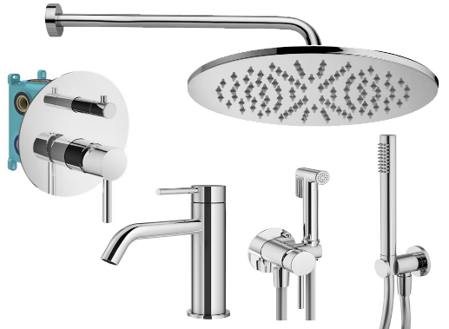 | Комплект KITZMIXLIGXO18CR53 с гиген.душем, смес. д/раковины XO0053CR, смес. д/душа KIT1901CR на 2 вых, душ 250мм, Paffoni+PLUMBERIA SELECTION хром |  |  |  |  | 94,807 | 9,666 | 9.3 | KITZLIG018CR071 | 104,473 | KITZXO18CR53 | 94,753
KIT1901CR |  | KIT1901CR Комплект встраив. смесителя д. душа с внутр.частью INT9036 на 2-3выхода, накладка d.170mm нерж.сталь, мех.девиатор, хром IXO, Plumberia Selection | Plumberia Selection | 1 | шт | 32,963
XO0053CR |  | XO0053CR Смеситель для раковины без д/к, хром IXO, Plumberia Selection | Plumberia Selection | 1 | шт | 18,649
HST3018CR |  | HST3018CR Комплект руч.душа, водорозетка с запорным клапан. и держателем, душ латунь 1 режим антикальц., шланг PVC 1500мм, хром, Plumberia Selection | Plumberia Selection | 1 | шт | 11,563
XO2000CR |  | XO2000CR Комплект гигиен. душа IXO со смесителем,душ и держатель из металла, шланг PVC 1250мм, хром IXO, Plumberia Selection | Plumberia Selection | 1 | шт | 15,347
ZSOF034CR |  | ZSOF034CR Настенное крепление верх. Душа LUSSO 400мм, хром, Paffoni | Paffoni | 1 | шт | 7,459
ZSOF074CR |  | ZSOF074CR Верхний душ d.225 мод. MASTER, антикальций, хром, Paffoni | Paffoni | 1 | шт | 13,815
KITZMIXLIGXO18CR210 | 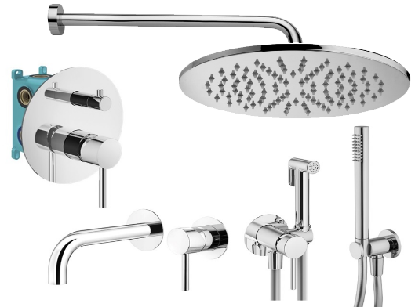 | Комплект KITZXO18CR210 с гигиен.душем, со встраив. смес. д/раковины KITXO1135CR210, смес. д/душа KIT1901CR на 2 вых, душ 250мм, Paffoni+PLUMBERIA SELECTION хром |  |  |  |  | 97,063 | 9,580 | 9.0 | KITZLIG018CR006 | 106,643 | KITZXO18CR210 | 97,007
KITXO1135CR210 |  | KITXO1135CR210 Комплект встраиваемого смесителя для раковины, излив 210мм,накладка диам.70мм, внутренняя часть INT1135 в к-те, хром IXO, Plumberia Selection | Plumberia Selection | 1 | шт | 21,023
KIT1901CR |  | KIT1901CR Комплект встраив. смесителя д. душа с внутр.частью INT9036 на 2-3выхода, накладка d.170mm нерж.сталь, мех.девиатор, хром IXO, Plumberia Selection | Plumberia Selection | 1 | шт | 32,963
HST3018CR |  | HST3018CR Комплект руч.душа, водорозетка с запорным клапан. и держателем, душ латунь 1 режим антикальц., шланг PVC 1500мм, хром, Plumberia Selection | Plumberia Selection | 1 | шт | 11,563
XO2000CR |  | XO2000CR Комплект гигиен. душа IXO со смесителем,душ и держатель из металла, шланг PVC 1250мм, хром IXO, Plumberia Selection | Plumberia Selection | 1 | шт | 15,347
ZSOF034CR |  | ZSOF034CR Настенное крепление верх. Душа LUSSO 400мм, хром, Paffoni | Paffoni | 1 | шт | 7,459
ZSOF074CR |  | ZSOF074CR Верхний душ d.225 мод. MASTER, антикальций, хром, Paffoni | Paffoni | 1 | шт | 13,815
KITZMIXLIGXO18CR | 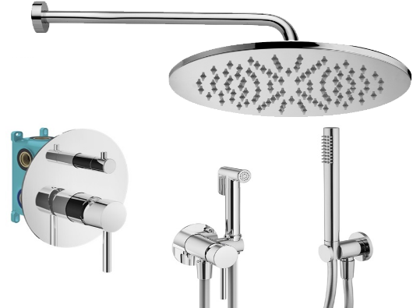 | Комплект KITZMIXLIGXO18CR с гигиен. душем, со смес. KIT1901CR на 2 вых, душ 250мм, Paffoni+PLUMBERIA SELECTION хром |  |  |  |  | 77,093 | 7,992 | 9.4 | KITZLIG018CR | 85,085 | KITZXO18CR | 77,035
KIT1901CR |  | KIT1901CR Комплект встраив. смесителя д. душа с внутр.частью INT9036 на 2-3выхода, накладка d.170mm нерж.сталь, мех.девиатор, хром IXO, Plumberia Selection | Plumberia Selection | 1 | шт | 32,963
HST3018CR |  | HST3018CR Комплект руч.душа, водорозетка с запорным клапан. и держателем, душ латунь 1 режим антикальц., шланг PVC 1500мм, хром, Plumberia Selection | Plumberia Selection | 1 | шт | 11,563
XO2000CR |  | XO2000CR Комплект гигиен. душа IXO со смесителем,душ и держатель из металла, шланг PVC 1250мм, хром IXO, Plumberia Selection | Plumberia Selection | 1 | шт | 15,347
ZSOF034CR |  | ZSOF034CR Настенное крепление верх. Душа LUSSO 400мм, хром, Paffoni | Paffoni | 1 | шт | 7,459
ZSOF074CR |  | ZSOF074CR Верхний душ d.225 мод. MASTER, антикальций, хром, Paffoni | Paffoni | 1 | шт | 13,815
KITMIXLIGXO19CR60 | 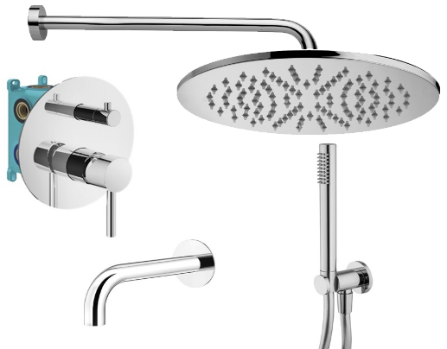 | Комплект KITMIXLIGXO19CR60 д/ванны с изливом 210мм, смеситель KIT1901CR на 3 вых, душ 250мм, Paffoni+PLUMBERIA SELECTION хром |  |  |  |  | 71,225 | Равноценная замена из наличия |  | KITLIG019CR045 | 71,213 | KITXO19CR60 | 71,169
HST3018CR |  | HST3018CR Комплект руч.душа, водорозетка с запорным клапан. и держателем, душ латунь 1 режим антикальц., шланг PVC 1500мм, хром, Plumberia Selection | Plumberia Selection | 1 | шт | 11,563
ZSOF034CR |  | ZSOF034CR Настенное крепление верх. Душа LUSSO 400мм, хром, Paffoni | Paffoni | 1 | шт | 7,459
ZSOF074CR |  | ZSOF074CR Верхний душ d.225 мод. MASTER, антикальций, хром, Paffoni | Paffoni | 1 | шт | 13,815
KIT1901CR |  | KIT1901CR Комплект встраив. смесителя д. душа с внутр.частью INT9036 на 2-3выхода, накладка d.170mm нерж.сталь, мех.девиатор, хром IXO, Plumberia Selection | Plumberia Selection | 1 | шт | 32,963
SPT0060CR |  | SPT0060CR Излив д.ванны встраив. d.24, 210 мм, подкл. 1/2' с латунной накл. d.70, хром IXO, Plumberia Selection | Plumberia Selection | 1 | шт | 9,173
KITMIXLIGXO19CR260 |  | Комплект KITMIXLIGXO19CR260 д/ванны с изливом 250мм, смеситель KIT1901CR на 3 вых, душ 250мм, Paffoni+PLUMBERIA SELECTION хром |  |  |  |  | 72,167 | Равноценная замена из наличия |  | KITLIG019CR046 | 72,069 | KITXO19CR260 | 72,113
HST3018CR |  | HST3018CR Комплект руч.душа, водорозетка с запорным клапан. и держателем, душ латунь 1 режим антикальц., шланг PVC 1500мм, хром, Plumberia Selection | Plumberia Selection | 1 | шт | 11,563
ZSOF034CR |  | ZSOF034CR Настенное крепление верх. Душа LUSSO 400мм, хром, Paffoni | Paffoni | 1 | шт | 7,459
ZSOF074CR |  | ZSOF074CR Верхний душ d.225 мод. MASTER, антикальций, хром, Paffoni | Paffoni | 1 | шт | 13,815
KIT1901CR |  | KIT1901CR Комплект встраив. смесителя д. душа с внутр.частью INT9036 на 2-3выхода, накладка d.170mm нерж.сталь, мех.девиатор, хром IXO, Plumberia Selection | Plumberia Selection | 1 | шт | 32,963
SPT0260CR |  | SPT0260CR Излив д.ванны встраив. d.24, длина 250 мм, подкл. 1/2' с латунной накладкой d.70, хром IXO, Plumberia Selection | Plumberia Selection | 1 | шт | 10,165
KITZMIXLIGXO19CR60 | 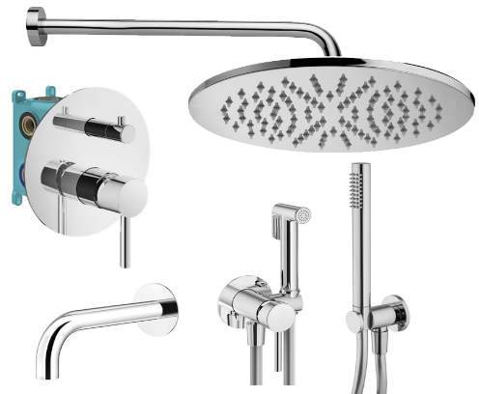 | Комплект KITZXO19CR60 с гигиен.душем, д/ванны с изливом 210мм, смеситель KIT1901CR на 3 вых, душ 250мм, Paffoni+PLUMBERIA SELECTION хром |  |  |  |  | 85,805 | 3,928 | 4.4 | KITZLIG019CR139 | 89,733 | KITZXO19CR60 | 85,749
HST3018CR |  | HST3018CR Комплект руч.душа, водорозетка с запорным клапан. и держателем, душ латунь 1 режим антикальц., шланг PVC 1500мм, хром, Plumberia Selection | Plumberia Selection | 1 | шт | 11,563
XO2000CR |  | XO2000CR Комплект гигиен. душа IXO со смесителем,душ и держатель из металла, шланг PVC 1250мм, хром IXO, Plumberia Selection | Plumberia Selection | 1 | шт | 15,347
ZSOF034CR |  | ZSOF034CR Настенное крепление верх. Душа LUSSO 400мм, хром, Paffoni | Paffoni | 1 | шт | 7,459
ZSOF074CR |  | ZSOF074CR Верхний душ d.225 мод. MASTER, антикальций, хром, Paffoni | Paffoni | 1 | шт | 13,815
KIT1901CR |  | KIT1901CR Комплект встраив. смесителя д. душа с внутр.частью INT9036 на 2-3выхода, накладка d.170mm нерж.сталь, мех.девиатор, хром IXO, Plumberia Selection | Plumberia Selection | 1 | шт | 32,963
SPT0060CR |  | SPT0060CR Излив д.ванны встраив. d.24, 210 мм, подкл. 1/2' с латунной накл. d.70, хром IXO, Plumberia Selection | Plumberia Selection | 1 | шт | 9,173
KITMIXLIQXOT18QCR | 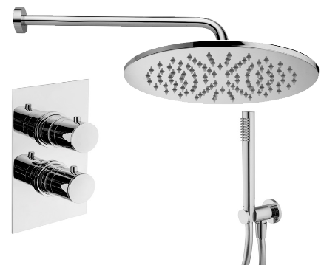 | Комплект KITMIXLIQXOT18QCR д/душа термост., со смес. XOT5020CR на 2 выхода, душ 250мм, Paffoni+PLUMBERIA SELECTION хром |  |  |  |  | 71,109 | 3,544 | 4.7 | KITLIQ018CR | 74,653 | KITXOT18QCR | 71,053
XOT5020CR |  | XOT5020CR Смеситель термостат встраиваемый для душа 2 выход в к-те со встраив.частью, накл. из нерж.стали, хром, Plumberia Selection | Plumberia Selection | 1 | шт | 42,013
HST3018CR |  | HST3018CR Комплект руч.душа, водорозетка с запорным клапан. и держателем, душ латунь 1 режим антикальц., шланг PVC 1500мм, хром, Plumberia Selection | Plumberia Selection | 1 | шт | 11,563
ZSOF034CR |  | ZSOF034CR Настенное крепление верх. Душа LUSSO 400мм, хром, Paffoni | Paffoni | 1 | шт | 7,459
ZSOF074CR |  | ZSOF074CR Верхний душ d.225 мод. MASTER, антикальций, хром, Paffoni | Paffoni | 1 | шт | 13,815
KITMIXLIQXOT18CR | 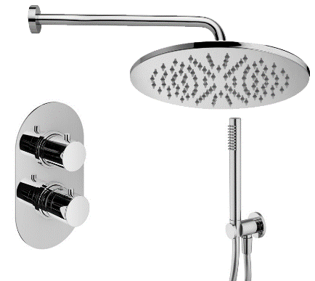 | Комплект KITMIXLIQXOT18CR д/душа термост., со смес. XOT5040CR на 2 выхода, душ 250мм, Paffoni+PLUMBERIA SELECTION хром |  |  |  |  | 71,109 | 3,544 | 4.7 | KITLIQ018CR | 74,653 | KITXOT18QCR | 71,053
XOT5040CR |  | XOT5040CR Смеситель термостат встраиваемый для душа 2 выход в к-те со встраив.частью, накл. Овальная из нерж.стали, хром, Plumberia Selection | Plumberia Selection | 1 | шт | 42,013
HST3018CR |  | HST3018CR Комплект руч.душа, водорозетка с запорным клапан. и держателем, душ латунь 1 режим антикальц., шланг PVC 1500мм, хром, Plumberia Selection | Plumberia Selection | 1 | шт | 11,563
ZSOF034CR |  | ZSOF034CR Настенное крепление верх. Душа LUSSO 400мм, хром, Paffoni | Paffoni | 1 | шт | 7,459
ZSOF074CR |  | ZSOF074CR Верхний душ d.225 мод. MASTER, антикальций, хром, Paffoni | Paffoni | 1 | шт | 13,815
KITMIXLIQXOT18QCR210 | 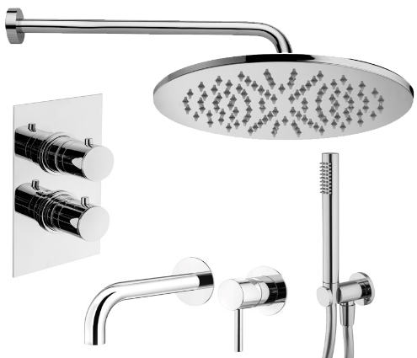 | Комплект KITMIXLIQXOT18QCR210 со встраив. cмес. д/раковины KITXO1135CR210, смес. д/душа XOT5020CR термост. на 2 вых, душ 250мм, Paffoni+PLUMBERIA SELECTION хром |  |  |  |  | 91,079 | 5,134 | 5.3 | KITLIQ018CR006 | 96,213 | KITXOT18QCR210 | 91,025
KITXO1135CR210 |  | KITXO1135CR210 Комплект встраиваемого смесителя для раковины, излив 210мм,накладка диам.70мм, внутренняя часть INT1135 в к-те, хром IXO, Plumberia Selection | Plumberia Selection | 1 | шт | 21,023
XOT5020CR |  | XOT5020CR Смеситель термостат встраиваемый для душа 2 выход в к-те со встраив.частью, накл. из нерж.стали, хром, Plumberia Selection | Plumberia Selection | 1 | шт | 42,013
HST3018CR |  | HST3018CR Комплект руч.душа, водорозетка с запорным клапан. и держателем, душ латунь 1 режим антикальц., шланг PVC 1500мм, хром, Plumberia Selection | Plumberia Selection | 1 | шт | 11,563
ZSOF034CR |  | ZSOF034CR Настенное крепление верх. Душа LUSSO 400мм, хром, Paffoni | Paffoni | 1 | шт | 7,459
ZSOF074CR |  | ZSOF074CR Верхний душ d.225 мод. MASTER, антикальций, хром, Paffoni | Paffoni | 1 | шт | 13,815
KITMIXLIQXOT18CR210 | 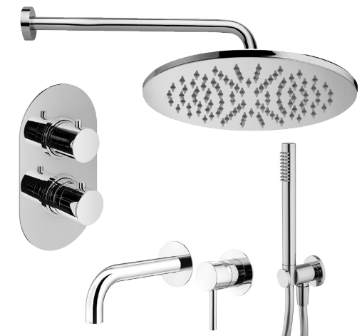 | Комплект KITMIXLIQXOT18CR210 со встраив. cмес. д/раковины KITXO1135CR210, смес. д/душа XOT5020CR термост. на 2 вых, душ 250мм, Paffoni+PLUMBERIA SELECTION хром |  |  |  |  | 91,079 | 5,134 | 5.3 | KITLIQ018CR006 | 96,213 | KITXOT18QCR210 | 91,025
KITXO1135CR210 |  | KITXO1135CR210 Комплект встраиваемого смесителя для раковины, излив 210мм,накладка диам.70мм, внутренняя часть INT1135 в к-те, хром IXO, Plumberia Selection | Plumberia Selection | 1 | шт | 21,023
XOT5040CR |  | XOT5040CR Смеситель термостат встраиваемый для душа 2 выход в к-те со встраив.частью, накл. Овальная из нерж.стали, хром, Plumberia Selection | Plumberia Selection | 1 | шт | 42,013
HST3018CR |  | HST3018CR Комплект руч.душа, водорозетка с запорным клапан. и держателем, душ латунь 1 режим антикальц., шланг PVC 1500мм, хром, Plumberia Selection | Plumberia Selection | 1 | шт | 11,563
ZSOF034CR |  | ZSOF034CR Настенное крепление верх. Душа LUSSO 400мм, хром, Paffoni | Paffoni | 1 | шт | 7,459
ZSOF074CR |  | ZSOF074CR Верхний душ d.225 мод. MASTER, антикальций, хром, Paffoni | Paffoni | 1 | шт | 13,815
KITMIXLIQXOT18QCR53 | 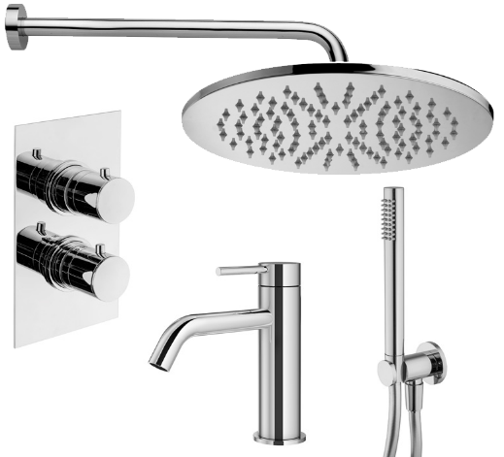 | Комплект KITMIXLIQXOT18QCR53 со смес. д/раковины XO0053CR, смес. д/душа XOT5020CR термост. на 2 вых, душ 250мм, Paffoni+PLUMBERIA SELECTION хром |  |  |  |  | 88,825 | 5,218 | 5.5 | KITLIQ018CR071 | 94,043 | KITXOT18QCR53 | 88,769
XO0053CR |  | XO0053CR Смеситель для раковины без д/к, хром IXO, Plumberia Selection | Plumberia Selection | 1 | шт | 18,649
XOT5020CR |  | XOT5020CR Смеситель термостат встраиваемый для душа 2 выход в к-те со встраив.частью, накл. из нерж.стали, хром, Plumberia Selection | Plumberia Selection | 1 | шт | 42,013
HST3018CR |  | HST3018CR Комплект руч.душа, водорозетка с запорным клапан. и держателем, душ латунь 1 режим антикальц., шланг PVC 1500мм, хром, Plumberia Selection | Plumberia Selection | 1 | шт | 11,563
ZSOF034CR |  | ZSOF034CR Настенное крепление верх. Душа LUSSO 400мм, хром, Paffoni | Paffoni | 1 | шт | 7,459
ZSOF074CR |  | ZSOF074CR Верхний душ d.225 мод. MASTER, антикальций, хром, Paffoni | Paffoni | 1 | шт | 13,815
KITMIXLIQXOT18CR53 | 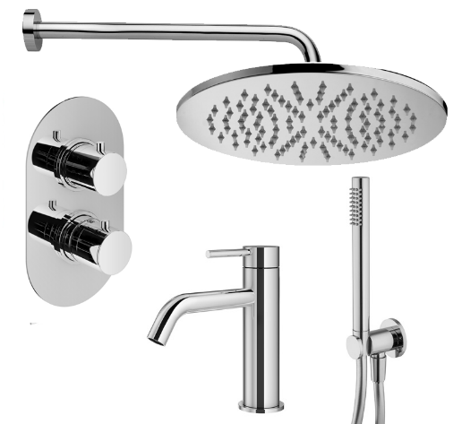 | Комплект KITMIXLIQXOT18CR53 со смес. д/раковины XO0053CR, смес. д/душа XOT5020CR термост. на 2 вых, душ 250мм, Paffoni+PLUMBERIA SELECTION хром |  |  |  |  | 88,825 | 5,218 | 5.5 | KITLIQ018CR071 | 94,043 | KITXOT18QCR53 | 88,769
XO0053CR |  | XO0053CR Смеситель для раковины без д/к, хром IXO, Plumberia Selection | Plumberia Selection | 1 | шт | 18,649
XOT5040CR |  | XOT5040CR Смеситель термостат встраиваемый для душа 2 выход в к-те со встраив.частью, накл. Овальная из нерж.стали, хром, Plumberia Selection | Plumberia Selection | 1 | шт | 42,013
HST3018CR |  | HST3018CR Комплект руч.душа, водорозетка с запорным клапан. и держателем, душ латунь 1 режим антикальц., шланг PVC 1500мм, хром, Plumberia Selection | Plumberia Selection | 1 | шт | 11,563
ZSOF034CR |  | ZSOF034CR Настенное крепление верх. Душа LUSSO 400мм, хром, Paffoni | Paffoni | 1 | шт | 7,459
ZSOF074CR |  | ZSOF074CR Верхний душ d.225 мод. MASTER, антикальций, хром, Paffoni | Paffoni | 1 | шт | 13,815
KITMIXLIQXOT18QCRKING |  | Комплект KITMIXLIQXOT18QCRKING д/душа термост., со смес. XOT5020CR на 2 выхода, душ 300мм, Paffoni+PLUMBERIA SELECTION хром |  |  |  |  | 89,127 | 3,546 | 3.8 | KITLIQ018CRKING | 92,673 | KITXOT18QCRKING | 85,023
XOT5020CR |  | XOT5020CR Смеситель термостат встраиваемый для душа 2 выход в к-те со встраив.частью, накл. из нерж.стали, хром, Plumberia Selection | Plumberia Selection | 1 | шт | 42,013
HST3018CR |  | HST3018CR Комплект руч.душа, водорозетка с запорным клапан. и держателем, душ латунь 1 режим антикальц., шланг PVC 1500мм, хром, Plumberia Selection | Plumberia Selection | 1 | шт | 11,563
ZSOF034CR |  | ZSOF034CR Настенное крепление верх. Душа LUSSO 400мм, хром, Paffoni | Paffoni | 1 | шт | 7,459
ZSOF079CR |  | ZSOF079CR Верхний душ d.300 MASTER KING 8 мм, антикальц., цвет хром, Paffoni | Paffoni | 1 | шт | 32,783
KITMIXLIQXOT18CRKING |  | Комплект KITMIXLIQXOT18CRKING д/душа термост., со смес. XOT5020CR на 2 выхода, душ 300мм, Paffoni+PLUMBERIA SELECTION хром |  |  |  |  | 89,127 | 3,546 | 3.8 | KITLIQ018CRKING | 92,673 | KITXOT18QCRKING | 85,023
XOT5040CR |  | XOT5040CR Смеситель термостат встраиваемый для душа 2 выход в к-те со встраив.частью, накл. Овальная из нерж.стали, хром, Plumberia Selection | Plumberia Selection | 1 | шт | 42,013
HST3018CR |  | HST3018CR Комплект руч.душа, водорозетка с запорным клапан. и держателем, душ латунь 1 режим антикальц., шланг PVC 1500мм, хром, Plumberia Selection | Plumberia Selection | 1 | шт | 11,563
ZSOF034CR |  | ZSOF034CR Настенное крепление верх. Душа LUSSO 400мм, хром, Paffoni | Paffoni | 1 | шт | 7,459
ZSOF079CR |  | ZSOF079CR Верхний душ d.300 MASTER KING 8 мм, антикальц., цвет хром, Paffoni | Paffoni | 1 | шт | 32,783
KITZMIXLIQXOT18QCR | 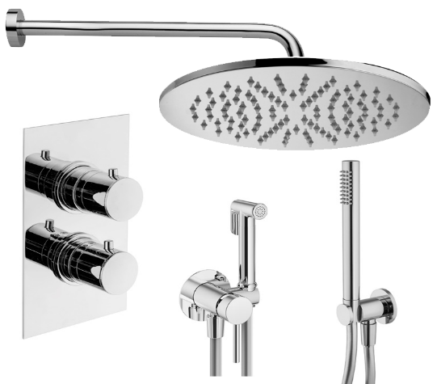 | Комплект KITZMIXLIQXOT18QCR с гигиен.душем, д/душа термост., со смес. XOT5020CR на 2 выхода, душ 250мм, Paffoni+PLUMBERIA SELECTION хром |  |  |  |  | 85,687 | 27,316 | 24.2 | KITZLIQ018CR006 | 113,003 | KITZXOT18QCR210 | 105,605
XOT5020CR |  | XOT5020CR Смеситель термостат встраиваемый для душа 2 выход в к-те со встраив.частью, накл. из нерж.стали, хром, Plumberia Selection | Plumberia Selection | 1 | шт | 42,013
HST3018CR |  | HST3018CR Комплект руч.душа, водорозетка с запорным клапан. и держателем, душ латунь 1 режим антикальц., шланг PVC 1500мм, хром, Plumberia Selection | Plumberia Selection | 1 | шт | 11,563
XO2000CR |  | XO2000CR Комплект гигиен. душа IXO со смесителем,душ и держатель из металла, шланг PVC 1250мм, хром IXO, Plumberia Selection | Plumberia Selection | 1 | шт | 15,347
ZSOF034CR |  | ZSOF034CR Настенное крепление верх. Душа LUSSO 400мм, хром, Paffoni | Paffoni | 1 | шт | 7,459
ZSOF074CR |  | ZSOF074CR Верхний душ d.225 мод. MASTER, антикальций, хром, Paffoni | Paffoni | 1 | шт | 13,815
KITZMIXLIQXOT18CR | 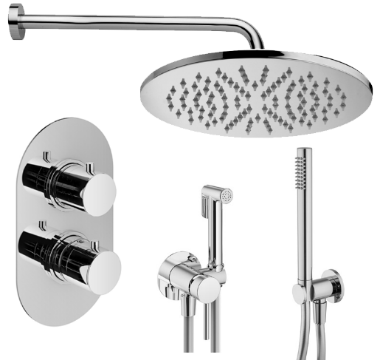 | Комплект KITZMIXLIQXOT18QCR с гигиен.душем, д/душа термост., со смес. XOT5020CR на 2 выхода, душ 250мм, Paffoni+PLUMBERIA SELECTION хром |  |  |  |  | 85,687 | 27,316 | 24.2 | KITZLIQ018CR006 | 113,003 | KITZXOT18QCR210 | 105,605
XOT5040CR |  | XOT5040CR Смеситель термостат встраиваемый для душа 2 выход в к-те со встраив.частью, накл. Овальная из нерж.стали, хром, Plumberia Selection | Plumberia Selection | 1 | шт | 42,013
HST3018CR |  | HST3018CR Комплект руч.душа, водорозетка с запорным клапан. и держателем, душ латунь 1 режим антикальц., шланг PVC 1500мм, хром, Plumberia Selection | Plumberia Selection | 1 | шт | 11,563
XO2000CR |  | XO2000CR Комплект гигиен. душа IXO со смесителем,душ и держатель из металла, шланг PVC 1250мм, хром IXO, Plumberia Selection | Plumberia Selection | 1 | шт | 15,347
ZSOF034CR |  | ZSOF034CR Настенное крепление верх. Душа LUSSO 400мм, хром, Paffoni | Paffoni | 1 | шт | 7,459
ZSOF074CR |  | ZSOF074CR Верхний душ d.225 мод. MASTER, антикальций, хром, Paffoni | Paffoni | 1 | шт | 13,815
KITZMIXLIQXOT18QCR210 | 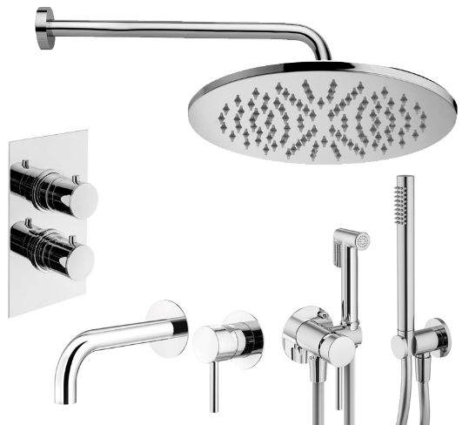 | Комплект KITZMIXLIQXOT18QCR210 с гиген.душем, со встраив. смес. д/раковины KITXO1135CR210, смес. д/душа XOT5020CR термост. на 2 вых,душ 250мм, Paffoni+PLUMBERIA SELECTION хром |  |  |  |  | 105,659 | 7,344 | 6.5 | KITZLIQ018CR006 | 113,003 | KITZXOT18QCR210 | 105,605
KITXO1135CR210 |  | KITXO1135CR210 Комплект встраиваемого смесителя для раковины, излив 210мм,накладка диам.70мм, внутренняя часть INT1135 в к-те, хром IXO, Plumberia Selection | Plumberia Selection | 1 | шт | 21,023
XOT5020CR |  | XOT5020CR Смеситель термостат встраиваемый для душа 2 выход в к-те со встраив.частью, накл. из нерж.стали, хром, Plumberia Selection | Plumberia Selection | 1 | шт | 42,013
HST3018CR |  | HST3018CR Комплект руч.душа, водорозетка с запорным клапан. и держателем, душ латунь 1 режим антикальц., шланг PVC 1500мм, хром, Plumberia Selection | Plumberia Selection | 1 | шт | 11,563
XO2000CR |  | XO2000CR Комплект гигиен. душа IXO со смесителем,душ и держатель из металла, шланг PVC 1250мм, хром IXO, Plumberia Selection | Plumberia Selection | 1 | шт | 15,347
ZSOF034CR |  | ZSOF034CR Настенное крепление верх. Душа LUSSO 400мм, хром, Paffoni | Paffoni | 1 | шт | 7,459
ZSOF074CR |  | ZSOF074CR Верхний душ d.225 мод. MASTER, антикальций, хром, Paffoni | Paffoni | 1 | шт | 13,815
KITZMIXLIQXOT18CR210 | 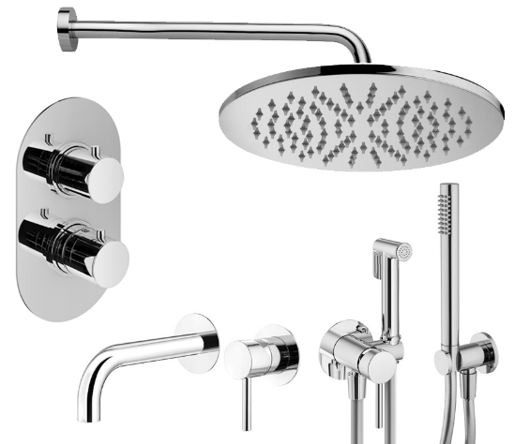 | Комплект KITZMIXLIQXOT18CR210 с гиген.душем, со встраив. смес. д/раковины KITXO1135CR210, смес. д/душа XOT5020CR термост. на 2 вых,душ 250мм, Paffoni+PLUMBERIA SELECTION хром |  |  |  |  | 105,659 | 7,344 | 6.5 | KITZLIQ018CR006 | 113,003 | KITZXOT18QCR210 | 105,605
KITXO1135CR210 |  | KITXO1135CR210 Комплект встраиваемого смесителя для раковины, излив 210мм,накладка диам.70мм, внутренняя часть INT1135 в к-те, хром IXO, Plumberia Selection | Plumberia Selection | 1 | шт | 21,023
XOT5040CR |  | XOT5040CR Смеситель термостат встраиваемый для душа 2 выход в к-те со встраив.частью, накл. Овальная из нерж.стали, хром, Plumberia Selection | Plumberia Selection | 1 | шт | 42,013
HST3018CR |  | HST3018CR Комплект руч.душа, водорозетка с запорным клапан. и держателем, душ латунь 1 режим антикальц., шланг PVC 1500мм, хром, Plumberia Selection | Plumberia Selection | 1 | шт | 11,563
XO2000CR |  | XO2000CR Комплект гигиен. душа IXO со смесителем,душ и держатель из металла, шланг PVC 1250мм, хром IXO, Plumberia Selection | Plumberia Selection | 1 | шт | 15,347
ZSOF034CR |  | ZSOF034CR Настенное крепление верх. Душа LUSSO 400мм, хром, Paffoni | Paffoni | 1 | шт | 7,459
ZSOF074CR |  | ZSOF074CR Верхний душ d.225 мод. MASTER, антикальций, хром, Paffoni | Paffoni | 1 | шт | 13,815
KITZMIXLIQXOT18QCR53 | 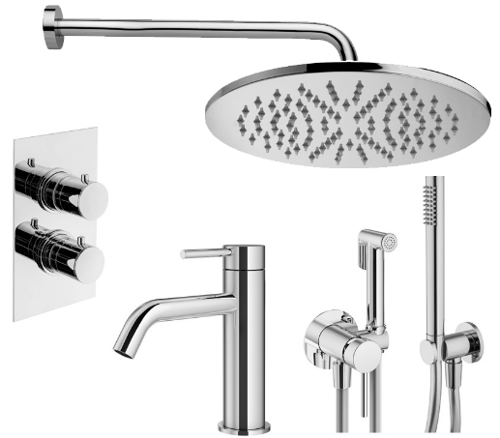 | Комплект KITZMIXLIQXOT18QCR53 с гиген.душем, со смес. д/раковины XO0053CR, смес. д/душа XOT5020CR термост. на 2 вых,душ 250мм, Paffoni+PLUMBERIA SELECTION хром |  |  |  |  | 103,405 | 7,424 | 6.7 | KITZLIQ018CR071 | 110,829 | KITZXOT18QCR53 | 103,349
XO0053CR |  | XO0053CR Смеситель для раковины без д/к, хром IXO, Plumberia Selection | Plumberia Selection | 1 | шт | 18,649
XOT5020CR |  | XOT5020CR Смеситель термостат встраиваемый для душа 2 выход в к-те со встраив.частью, накл. из нерж.стали, хром, Plumberia Selection | Plumberia Selection | 1 | шт | 42,013
HST3018CR |  | HST3018CR Комплект руч.душа, водорозетка с запорным клапан. и держателем, душ латунь 1 режим антикальц., шланг PVC 1500мм, хром, Plumberia Selection | Plumberia Selection | 1 | шт | 11,563
XO2000CR |  | XO2000CR Комплект гигиен. душа IXO со смесителем,душ и держатель из металла, шланг PVC 1250мм, хром IXO, Plumberia Selection | Plumberia Selection | 1 | шт | 15,347
ZSOF034CR |  | ZSOF034CR Настенное крепление верх. Душа LUSSO 400мм, хром, Paffoni | Paffoni | 1 | шт | 7,459
ZSOF074CR |  | ZSOF074CR Верхний душ d.225 мод. MASTER, антикальций, хром, Paffoni | Paffoni | 1 | шт | 13,815
KITZMIXLIQXOT18CR53 | 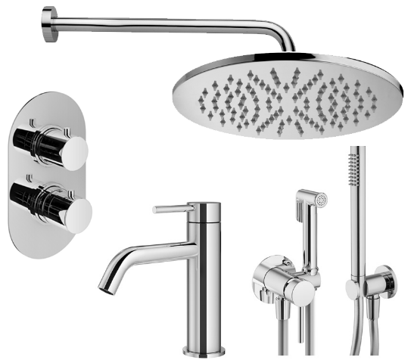 | Комплект KITZMIXLIQXOT18CR53 с гиген.душем, со смес. д/раковины XO0053CR, смес. д/душа XOT5020CR термост. на 2 вых,душ 250мм, Paffoni+PLUMBERIA SELECTION хром |  |  |  |  | 103,405 | 7,424 | 6.7 | KITZLIQ018CR071 | 110,829 | KITZXOT18QCR53 | 103,349
XO0053CR |  | XO0053CR Смеситель для раковины без д/к, хром IXO, Plumberia Selection | Plumberia Selection | 1 | шт | 18,649
XOT5040CR |  | XOT5040CR Смеситель термостат встраиваемый для душа 2 выход в к-те со встраив.частью, накл. Овальная из нерж.стали, хром, Plumberia Selection | Plumberia Selection | 1 | шт | 42,013
HST3018CR |  | HST3018CR Комплект руч.душа, водорозетка с запорным клапан. и держателем, душ латунь 1 режим антикальц., шланг PVC 1500мм, хром, Plumberia Selection | Plumberia Selection | 1 | шт | 11,563
XO2000CR |  | XO2000CR Комплект гигиен. душа IXO со смесителем,душ и держатель из металла, шланг PVC 1250мм, хром IXO, Plumberia Selection | Plumberia Selection | 1 | шт | 15,347
ZSOF034CR |  | ZSOF034CR Настенное крепление верх. Душа LUSSO 400мм, хром, Paffoni | Paffoni | 1 | шт | 7,459
ZSOF074CR |  | ZSOF074CR Верхний душ d.225 мод. MASTER, антикальций, хром, Paffoni | Paffoni | 1 | шт | 13,815
KITMIXLIQXOT19QCR60 | 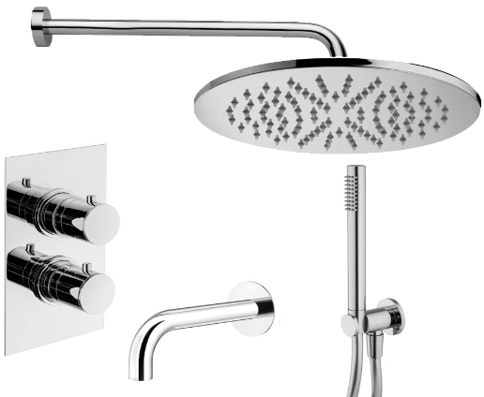 | Комплект KITXOT19QCR60 д/ванны с изливом 210мм, смес. XOT5030CR термост. на 3 вых, душ 250мм, Paffoni+PLUMBERIA SELECTION хром |  |  |  |  | 82,403 | Равноценная замена из наличия |  | KITLIQ019CR045 | 76,755 | KITXOT19QCR60 | 82,347
HST3018CR |  | HST3018CR Комплект руч.душа, водорозетка с запорным клапан. и держателем, душ латунь 1 режим антикальц., шланг PVC 1500мм, хром, Plumberia Selection | Plumberia Selection | 1 | шт | 11,563
ZSOF034CR |  | ZSOF034CR Настенное крепление верх. Душа LUSSO 400мм, хром, Paffoni | Paffoni | 1 | шт | 7,459
ZSOF074CR |  | ZSOF074CR Верхний душ d.225 мод. MASTER, антикальций, хром, Paffoni | Paffoni | 1 | шт | 13,815
XOT5030CR |  | XOT5030CR Смеситель термостат встраиваемый для душа 3 вых. в к-те со встраив.частью, накл. из нерж.стали, хром, Plumberia Selection | Plumberia Selection | 1 | шт | 44,729
SPT0060CR |  | SPT0060CR Излив д.ванны встраив. d.24, 210 мм, подкл. 1/2' с латунной накл. d.70, хром IXO, Plumberia Selection | Plumberia Selection | 1 | шт | 9,173
KITMIXLIQXOT19CR60 | 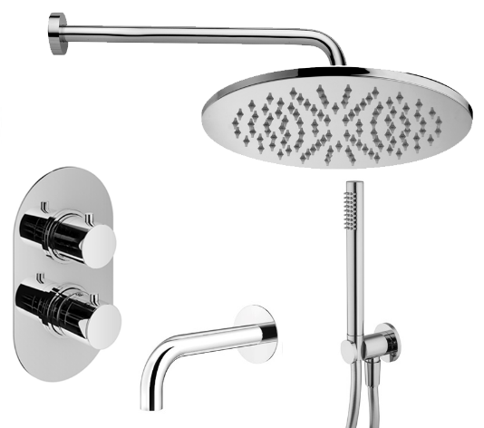 | Комплект KITXOT19QCR60 д/ванны с изливом 210мм, смес. XOT5030CR термост. на 3 вых, душ 250мм, Paffoni+PLUMBERIA SELECTION хром |  |  |  |  | 82,403 | Равноценная замена из наличия |  | KITLIQ019CR045 | 76,755 | KITXOT19QCR60 | 82,347
HST3018CR |  | HST3018CR Комплект руч.душа, водорозетка с запорным клапан. и держателем, душ латунь 1 режим антикальц., шланг PVC 1500мм, хром, Plumberia Selection | Plumberia Selection | 1 | шт | 11,563
ZSOF034CR |  | ZSOF034CR Настенное крепление верх. Душа LUSSO 400мм, хром, Paffoni | Paffoni | 1 | шт | 7,459
ZSOF074CR |  | ZSOF074CR Верхний душ d.225 мод. MASTER, антикальций, хром, Paffoni | Paffoni | 1 | шт | 13,815
XOT5050CR |  | XOT5050CR Смеситель термостат встраиваемый для душа 3 вых. в к-те со встраив.частью, накл. Овальная из нерж.стали, хром, Plumberia Selection | Plumberia Selection | 1 | шт | 44,729
SPT0060CR |  | SPT0060CR Излив д.ванны встраив. d.24, 210 мм, подкл. 1/2' с латунной накл. d.70, хром IXO, Plumberia Selection | Plumberia Selection | 1 | шт | 9,173
KITMIXLIQXOT19QCR60KING |  | Комплект KITMIXLIQXOT19QCR60KING д/ванны с изливом 210мм, смес. XOT5030CR термост. на 3 вых, душ 300мм, Paffoni+PLUMBERIA SELECTION хром |  |  |  |  | 100,423 | Равноценная замена из наличия |  | KITLIQ019CR045KING | 94,775 | KITXOT19QCR60KING | 96,318
HST3018CR |  | HST3018CR Комплект руч.душа, водорозетка с запорным клапан. и держателем, душ латунь 1 режим антикальц., шланг PVC 1500мм, хром, Plumberia Selection | Plumberia Selection | 1 | шт | 11,563
ZSOF034CR |  | ZSOF034CR Настенное крепление верх. Душа LUSSO 400мм, хром, Paffoni | Paffoni | 1 | шт | 7,459
ZSOF079CR |  | ZSOF079CR Верхний душ d.300 MASTER KING 8 мм, антикальц., цвет хром, Paffoni | Paffoni | 1 | шт | 32,783
XOT5030CR |  | XOT5030CR Смеситель термостат встраиваемый для душа 3 вых. в к-те со встраив.частью, накл. из нерж.стали, хром, Plumberia Selection | Plumberia Selection | 1 | шт | 44,729
SPT0060CR |  | SPT0060CR Излив д.ванны встраив. d.24, 210 мм, подкл. 1/2' с латунной накл. d.70, хром IXO, Plumberia Selection | Plumberia Selection | 1 | шт | 9,173
KITMIXLIQXOT19CR60KING |  | Комплект KITMIXLIQXOT19QCR60KING д/ванны с изливом 210мм, смес. XOT5030CR термост. на 3 вых, душ 300мм, Paffoni+PLUMBERIA SELECTION хром |  |  |  |  | 100,423 | Равноценная замена из наличия |  | KITLIQ019CR045KING | 94,775 | KITXOT19QCR60KING | 96,318
HST3018CR |  | HST3018CR Комплект руч.душа, водорозетка с запорным клапан. и держателем, душ латунь 1 режим антикальц., шланг PVC 1500мм, хром, Plumberia Selection | Plumberia Selection | 1 | шт | 11,563
ZSOF034CR |  | ZSOF034CR Настенное крепление верх. Душа LUSSO 400мм, хром, Paffoni | Paffoni | 1 | шт | 7,459
ZSOF079CR |  | ZSOF079CR Верхний душ d.300 MASTER KING 8 мм, антикальц., цвет хром, Paffoni | Paffoni | 1 | шт | 32,783
XOT5050CR |  | XOT5050CR Смеситель термостат встраиваемый для душа 3 вых. в к-те со встраив.частью, накл. Овальная из нерж.стали, хром, Plumberia Selection | Plumberia Selection | 1 | шт | 44,729
SPT0060CR |  | SPT0060CR Излив д.ванны встраив. d.24, 210 мм, подкл. 1/2' с латунной накл. d.70, хром IXO, Plumberia Selection | Plumberia Selection | 1 | шт | 9,173
KITMIXLIQXOT19QCR260 |  | Комплект KITMIXLIQXOT19QCR260 д/ванны с изливом 250мм, смес. XOT5030CR термост. на 3 вых, душ 250мм, Paffoni+PLUMBERIA SELECTION хром |  |  |  |  | 101,365 | Равноценная замена из наличия |  | KITLIQ019CR046 | 77,613 | KITXOT19QCR260 | 83,289
HST3018CR |  | HST3018CR Комплект руч.душа, водорозетка с запорным клапан. и держателем, душ латунь 1 режим антикальц., шланг PVC 1500мм, хром, Plumberia Selection | Plumberia Selection | 1 | шт | 11,563
ZSOF034CR |  | ZSOF034CR Настенное крепление верх. Душа LUSSO 400мм, хром, Paffoni | Paffoni | 1 | шт | 7,459
ZSOF079CR |  | ZSOF079CR Верхний душ d.300 MASTER KING 8 мм, антикальц., цвет хром, Paffoni | Paffoni | 1 | шт | 32,783
XOT5030CR |  | XOT5030CR Смеситель термостат встраиваемый для душа 3 вых. в к-те со встраив.частью, накл. из нерж.стали, хром, Plumberia Selection | Plumberia Selection | 1 | шт | 44,729
SPT0260CR |  | SPT0260CR Излив д.ванны встраив. d.24, длина 250 мм, подкл. 1/2' с латунной накладкой d.70, хром IXO, Plumberia Selection | Plumberia Selection | 1 | шт | 10,165
KITMIXLIQXOT19CR260 | 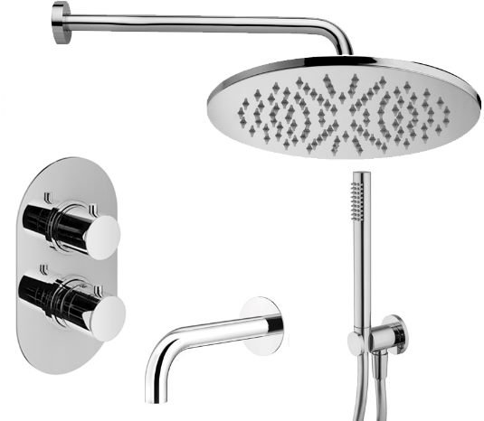 | Комплект KITMIXLIQXOT19CR260 д/ванны с изливом 250мм, смес. XOT5030CR термост. на 3 вых, душ 250мм, Paffoni+PLUMBERIA SELECTION хром |  |  |  |  | 101,365 | Равноценная замена из наличия |  | KITLIQ019CR046 | 77,613 | KITXOT19QCR260 | 83,289
HST3018CR |  | HST3018CR Комплект руч.душа, водорозетка с запорным клапан. и держателем, душ латунь 1 режим антикальц., шланг PVC 1500мм, хром, Plumberia Selection | Plumberia Selection | 1 | шт | 11,563
ZSOF034CR |  | ZSOF034CR Настенное крепление верх. Душа LUSSO 400мм, хром, Paffoni | Paffoni | 1 | шт | 7,459
ZSOF079CR |  | ZSOF079CR Верхний душ d.300 MASTER KING 8 мм, антикальц., цвет хром, Paffoni | Paffoni | 1 | шт | 32,783
XOT5050CR |  | XOT5050CR Смеситель термостат встраиваемый для душа 3 вых. в к-те со встраив.частью, накл. Овальная из нерж.стали, хром, Plumberia Selection | Plumberia Selection | 1 | шт | 44,729
SPT0260CR |  | SPT0260CR Излив д.ванны встраив. d.24, длина 250 мм, подкл. 1/2' с латунной накладкой d.70, хром IXO, Plumberia Selection | Plumberia Selection | 1 | шт | 10,165
KITMIXLIQXOT19QCR260KING |  | Комплект KITMIXLIQXOT19QCR260KING д/ванны с изливом 250мм, смес. XOT5030CR термост. на 3 вых, душ 300мм, Paffoni+PLUMBERIA SELECTION хром |  |  |  |  | 101,365 | Равноценная замена из наличия |  | KITLIQ019CR046KING | 95,633 | KITXOT19QCR260KING | 97,263
HST3018CR |  | HST3018CR Комплект руч.душа, водорозетка с запорным клапан. и держателем, душ латунь 1 режим антикальц., шланг PVC 1500мм, хром, Plumberia Selection | Plumberia Selection | 1 | шт | 11,563
ZSOF034CR |  | ZSOF034CR Настенное крепление верх. Душа LUSSO 400мм, хром, Paffoni | Paffoni | 1 | шт | 7,459
ZSOF079CR |  | ZSOF079CR Верхний душ d.300 MASTER KING 8 мм, антикальц., цвет хром, Paffoni | Paffoni | 1 | шт | 32,783
XOT5030CR |  | XOT5030CR Смеситель термостат встраиваемый для душа 3 вых. в к-те со встраив.частью, накл. из нерж.стали, хром, Plumberia Selection | Plumberia Selection | 1 | шт | 44,729
SPT0260CR |  | SPT0260CR Излив д.ванны встраив. d.24, длина 250 мм, подкл. 1/2' с латунной накладкой d.70, хром IXO, Plumberia Selection | Plumberia Selection | 1 | шт | 10,165
KITMIXLIQXOT19CR260KING |  | Комплект KITMIXLIQXOT19CR260KING д/ванны с изливом 250мм, смес. XOT5030CR термост. на 3 вых, душ 300мм, Paffoni+PLUMBERIA SELECTION хром |  |  |  |  | 101,365 | Равноценная замена из наличия |  | KITLIQ019CR046KING | 95,633 | KITXOT19QCR260KING | 97,263
HST3018CR |  | HST3018CR Комплект руч.душа, водорозетка с запорным клапан. и держателем, душ латунь 1 режим антикальц., шланг PVC 1500мм, хром, Plumberia Selection | Plumberia Selection | 1 | шт | 11,563
ZSOF034CR |  | ZSOF034CR Настенное крепление верх. Душа LUSSO 400мм, хром, Paffoni | Paffoni | 1 | шт | 7,459
ZSOF079CR |  | ZSOF079CR Верхний душ d.300 MASTER KING 8 мм, антикальц., цвет хром, Paffoni | Paffoni | 1 | шт | 32,783
XOT5050CR |  | XOT5050CR Смеситель термостат встраиваемый для душа 3 вых. в к-те со встраив.частью, накл. Овальная из нерж.стали, хром, Plumberia Selection | Plumberia Selection | 1 | шт | 44,729
SPT0260CR |  | SPT0260CR Излив д.ванны встраив. d.24, длина 250 мм, подкл. 1/2' с латунной накладкой d.70, хром IXO, Plumberia Selection | Plumberia Selection | 1 | шт | 10,165

Комплекты LIG-IXO черный мат.
 |  | КОМПЛЕКТЫ MIX с 01.01.2026 Торговое агентство Европейских брендов info@plumberia.ru Прайс на комплекты смесителей Paffoni и Plumberia Selection в хром, черном и белом матовом цвете Коллекции LIGHT и IXO

Артикул | фото | Наименование | Бренд | Количество в составе комплекта |  | Цена за шт при покупке без комплекта | ЦЕНА РРЦ комплекта | ВЫГОДА! *относительно аналогичного комплекта бренда Paffoni | % | Артикул аналог. к-та Paffoni | ЦЕНА РРЦ к-та Paffoni | Артикул аналог. к-та Plumberia Selection | ЦЕНА РРЦ к-та Plumberia Selection
KITMIXLIGXO01NO | 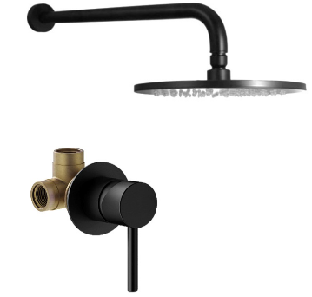 | Комплект KITMIXLIGXO01NO д/душа , со смес. KITXO1135NO на 1 вых, душ 250мм, Paffoni+PLUMBERIA SELECTION черный мат. |  |  |  |  | 41,325 | 1,834 | 4.2 | KITLIG011NO | 43,159 | KITXO01NO | 41,527
KITXO1135NO |  | KITXO1135NO Комплект встраиваемого смесителя для душа,1выход, накладка d.70мм,внутренняя часть INT1135 в к-те, черн.матов. IXO, Plumberia Selection | Plumberia Selection | 1 | шт | 15,527
ZSOF034NO |  | ZSOF034NO Настенное крепление верх. Душа 400мм, черный матовый, Paffoni | Paffoni | 1 | шт | 9,635
ZSOF074NO |  | ZSOF074NO Верхний душ d.225 мод. MASTER, антикальций, черный матовый, Paffoni | Paffoni | 1 | шт | 18,337
KITMIXLIGXO01NO210 | 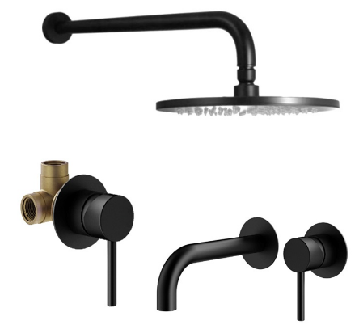 | Комплект KITMIXLIGXO01NO210 со встраив. смес. д/раковины KITXO1135NO210, смес. д/душа KITXO1135NO на 1 выход, душ 250мм, Paffoni+PLUMBERIA SELECTION черный мат. |  |  |  |  | 66,887 | 5,676 | 7.8 | KITLIG011NO006 | 72,563 | KITXO01NO210 | 67,089
KITXO1135NO210 |  | KITXO1135NO210 Комплект встраиваемого смесителя для раковины, излив 210мм,накладка диам.70мм, внутренняя часть INT1135 в к-те, черный матовый IXO, Plumberia Selection | Plumberia Selection | 1 | шт | 26,907
KITXO1135NO |  | KITXO1135NO Комплект встраиваемого смесителя для душа,1выход, накладка d.70мм,внутренняя часть INT1135 в к-те, черн.матов. IXO, Plumberia Selection | Plumberia Selection | 1 | шт | 15,527
ZSOF034NO |  | ZSOF034NO Настенное крепление верх. Душа 400мм, черный матовый, Paffoni | Paffoni | 1 | шт | 9,635
ZSOF074NO |  | ZSOF074NO Верхний душ d.225 мод. MASTER, антикальций, черный матовый, Paffoni | Paffoni | 1 | шт | 18,337
KITMIXLIGXO01NO53 | 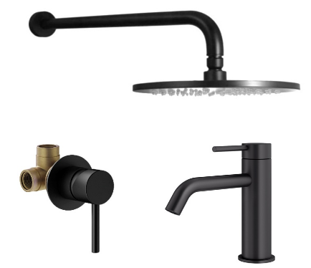 | Комплект KITMIXLIGXO01NO53 со смес. д/раковины XO0053NO, смес. д/душа KITXO1135NO на 1 вых, душ 250мм, Paffoni+PLUMBERIA SELECTION черный мат. |  |  |  |  | 64,193 | 946 | 1.5 | KITLIG011NO071 | 65,139 | KITXO01NO53 | 64,393
KITXO1135NO |  | KITXO1135NO Комплект встраиваемого смесителя для душа,1выход, накладка d.70мм,внутренняя часть INT1135 в к-те, черн.матов. IXO, Plumberia Selection | Plumberia Selection | 1 | шт | 15,527
XO0053NO |  | XO0053NO Смеситель для раковины без д/к, черный матовый IXO, Plumberia Selection | Plumberia Selection | 1 | шт | 24,069
ZSOF034NO |  | ZSOF034NO Настенное крепление верх. Душа 400мм, черный матовый, Paffoni | Paffoni | 1 | шт | 9,635
ZSOF074NO |  | ZSOF074NO Верхний душ d.225 мод. MASTER, антикальций, черный матовый, Paffoni | Paffoni | 1 | шт | 18,337
KITMIXLIGXO01NOKING |  | Комплект KITMIXLIGXO01NOKING д/душа, со смес. KITXO1135NO на 1 вых, душ 300мм, Paffoni+PLUMBERIA SELECTION черный мат. |  |  |  |  | 66,049 | 1,836 | 2.7 | KITLIG011NOKING | 67,885 | KITXO01NOKING | 60,519
KITXO1135NO |  | KITXO1135NO Комплект встраиваемого смесителя для душа,1выход, накладка d.70мм,внутренняя часть INT1135 в к-те, черн.матов. IXO, Plumberia Selection | Plumberia Selection | 1 | шт | 15,527
ZSOF034NO |  | ZSOF034NO Настенное крепление верх. Душа 400мм, черный матовый, Paffoni | Paffoni | 1 | шт | 9,635
ZSOF079NO |  | ZSOF079NO Верхний душ d.300 MASTER KING 8 мм, антикальц., чёрн.мат., Paffoni | Paffoni | 1 | шт | 44,363
KITMIXLIGXO15NO | 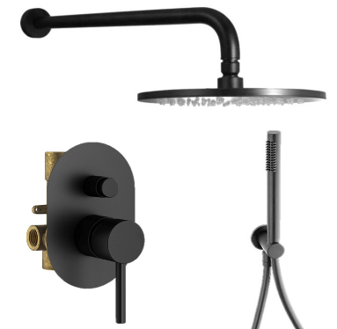 | Комплект KITMIXLIGXO15NO д/душа со смес. KIT1001NO на 2 вых, душ 250мм, Paffoni+PLUMBERIA SELECTION черный мат. |  |  |  |  | 69,887 | 612 | 0.9 | KITLIG015NO | 70,499 | KITXO15NO | 68,715
KIT1001NO |  | KIT1001NO Комплект встраиваемого смесителя для душа с внутр.частью,2выход, накладка 100х150мм,девиатор кнопочн., черн.матов. IXO, Plumberia Selection | Plumberia Selection | 1 | шт | 28,009
ZDUP094NO |  | ZDUP094NO Набор для душа, черный матовый TONDO, Paffoni | Paffoni | 1 | шт | 17,583
ZSOF034NO |  | ZSOF034NO Настенное крепление верх. Душа 400мм, черный матовый, Paffoni | Paffoni | 1 | шт | 9,635
ZSOF074NO |  | ZSOF074NO Верхний душ d.225 мод. MASTER, антикальций, черный матовый, Paffoni | Paffoni | 1 | шт | 18,337
KITMIXLIGXO15NO210 | 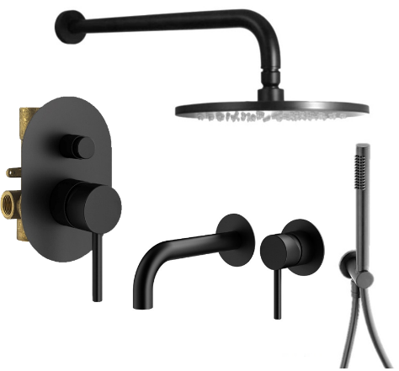 | Комплект KITMIXLIGXO15NO210 со встраив. смес. д/раковины KITXO1135NO210, смес. д/душа KIT1001NO на 2 вых, душ 250мм, Paffoni+PLUMBERIA SELECTION черный мат. |  |  |  |  | 95,447 | 4,452 | 4.5 | KITLIG015NO006 | 99,899 | KITXO15NO210 | 94,277
KITXO1135NO210 |  | KITXO1135NO210 Комплект встраиваемого смесителя для раковины, излив 210мм,накладка диам.70мм, внутренняя часть INT1135 в к-те, черный матовый IXO, Plumberia Selection | Plumberia Selection | 1 | шт | 26,907
KIT1001NO |  | KIT1001NO Комплект встраиваемого смесителя для душа с внутр.частью,2выход, накладка 100х150мм,девиатор кнопочн., черн.матов. IXO, Plumberia Selection | Plumberia Selection | 1 | шт | 28,009
ZDUP094NO |  | ZDUP094NO Набор для душа, черный матовый TONDO, Paffoni | Paffoni | 1 | шт | 17,583
ZSOF034NO |  | ZSOF034NO Настенное крепление верх. Душа 400мм, черный матовый, Paffoni | Paffoni | 1 | шт | 9,635
ZSOF074NO |  | ZSOF074NO Верхний душ d.225 мод. MASTER, антикальций, черный матовый, Paffoni | Paffoni | 1 | шт | 18,337
KITMIXLIGXO15NO53 | 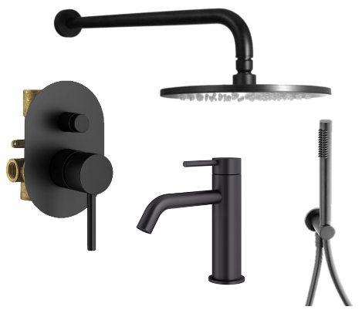 | Комплект KITMIXLIGXO15NO53 со встраив. смес. д/раковины XO0053NO, смес. д/душа KIT1001NO на 2 вых, душ 250мм, Paffoni+PLUMBERIA SELECTION черный мат. |  |  |  |  | 92,753 | Равноценная замена из наличия |  | KITLIG015NO071 | 92,477 | KITXO15NO53 | 91,583
KIT1001NO |  | KIT1001NO Комплект встраиваемого смесителя для душа с внутр.частью,2выход, накладка 100х150мм,девиатор кнопочн., черн.матов. IXO, Plumberia Selection | Plumberia Selection | 1 | шт | 28,009
XO0053NO |  | XO0053NO Смеситель для раковины без д/к, черный матовый IXO, Plumberia Selection | Plumberia Selection | 1 | шт | 24,069
ZDUP094NO |  | ZDUP094NO Набор для душа, черный матовый TONDO, Paffoni | Paffoni | 1 | шт | 17,583
ZSOF034NO |  | ZSOF034NO Настенное крепление верх. Душа 400мм, черный матовый, Paffoni | Paffoni | 1 | шт | 9,635
ZSOF074NO |  | ZSOF074NO Верхний душ d.225 мод. MASTER, антикальций, черный матовый, Paffoni | Paffoni | 1 | шт | 18,337
KITMIXLIGXO15NOKING |  | Комплект KITMIXLIGXO15NOKING д/душа со смес. KIT1001NO на 2 вых, душ 300мм, Paffoni+PLUMBERIA SELECTION черный мат. |  |  |  |  | 94,613 | 610 | 0.6 | KITLIG015NOKING | 95,223 | KITXO15NOKING | 87,707
KIT1001NO |  | KIT1001NO Комплект встраиваемого смесителя для душа с внутр.частью,2выход, накладка 100х150мм,девиатор кнопочн., черн.матов. IXO, Plumberia Selection | Plumberia Selection | 1 | шт | 28,009
ZDUP094NO |  | ZDUP094NO Набор для душа, черный матовый TONDO, Paffoni | Paffoni | 1 | шт | 17,583
ZSOF034NO |  | ZSOF034NO Настенное крепление верх. Душа 400мм, черный матовый, Paffoni | Paffoni | 1 | шт | 9,635
ZSOF079NO |  | ZSOF079NO Верхний душ d.300 MASTER KING 8 мм, антикальц., чёрн.мат., Paffoni | Paffoni | 1 | шт | 44,363
KITMIXLIGXO18NO | 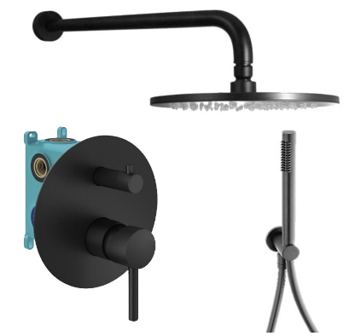 | Комплект KITMIXLIGXO18NO д/душа со смесителем KIT1901NO на 2 вых, душ 250мм, Paffoni+PLUMBERIA SELECTION черный мат. |  |  |  |  | 83,025 | 3,362 | 3.9 | KITLIG018NO | 86,387 | KITXO18NO | 81,855
KIT1901NO |  | KIT1901NO Комплект встраив. смесителя д. душа с внутр.частью INT9036 на 2-3выхода, накладка d.170mm нерж.сталь, мех.девиатор, черн.матов. IXO, Plumberia Selection | Plumberia Selection | 1 | шт | 41,839
ZDUP094NO |  | ZDUP094NO Набор для душа, черный матовый TONDO, Paffoni | Paffoni | 1 | шт | 17,583
ZSOF034NO |  | ZSOF034NO Настенное крепление верх. Душа 400мм, черный матовый, Paffoni | Paffoni | 1 | шт | 9,635
ZSOF074NO |  | ZSOF074NO Верхний душ d.225 мод. MASTER, антикальций, черный матовый, Paffoni | Paffoni | 1 | шт | 18,337
KITMIXLIGXO18NO210 | 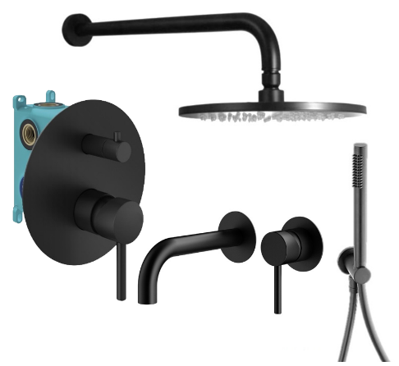 | Комплект KITMIXLIGXO18NO210 со встраив. смес. д/раковины KITXO1135NO210, смес. д/душа KIT1901NO на 2 вых, душ 250мм, Paffoni+PLUMBERIA SELECTION черный мат. |  |  |  |  | 108,587 | 7,202 | 6.2 | KITLIG018NO006 | 115,789 | KITXO18NO210 | 107,417
KITXO1135NO210 |  | KITXO1135NO210 Комплект встраиваемого смесителя для раковины, излив 210мм,накладка диам.70мм, внутренняя часть INT1135 в к-те, черный матовый IXO, Plumberia Selection | Plumberia Selection | 1 | шт | 26,907
KIT1901NO |  | KIT1901NO Комплект встраив. смесителя д. душа с внутр.частью INT9036 на 2-3выхода, накладка d.170mm нерж.сталь, мех.девиатор, черн.матов. IXO, Plumberia Selection | Plumberia Selection | 1 | шт | 41,839
ZDUP094NO |  | ZDUP094NO Набор для душа, черный матовый TONDO, Paffoni | Paffoni | 1 | шт | 17,583
ZSOF034NO |  | ZSOF034NO Настенное крепление верх. Душа 400мм, черный матовый, Paffoni | Paffoni | 1 | шт | 9,635
ZSOF074NO |  | ZSOF074NO Верхний душ d.225 мод. MASTER, антикальций, черный матовый, Paffoni | Paffoni | 1 | шт | 18,337
KITMIXLIGXO18NO53 | 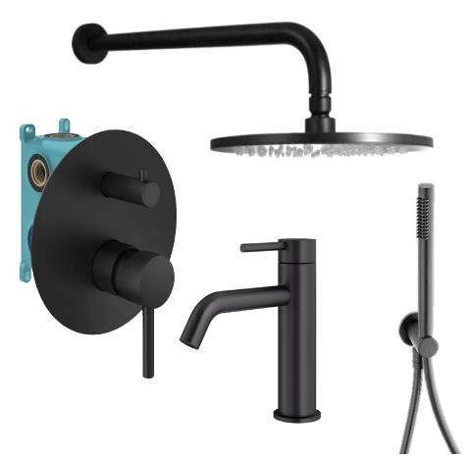 | Комплект KITMIXLIGXO18NO53 со смес. д/раковины XO0053NO, смес. д/душа KIT1901NO на 2 вых, душ 250мм, Paffoni+PLUMBERIA SELECTION черный мат. |  |  |  |  | 105,893 | 2,474 | 2.3 | KITLIG018NO071 | 108,367 | KITXO18NO53 | 104,719
KIT1901NO |  | KIT1901NO Комплект встраив. смесителя д. душа с внутр.частью INT9036 на 2-3выхода, накладка d.170mm нерж.сталь, мех.девиатор, черн.матов. IXO, Plumberia Selection | Plumberia Selection | 1 | шт | 41,839
XO0053NO |  | XO0053NO Смеситель для раковины без д/к, черный матовый IXO, Plumberia Selection | Plumberia Selection | 1 | шт | 24,069
ZDUP094NO |  | ZDUP094NO Набор для душа, черный матовый TONDO, Paffoni | Paffoni | 1 | шт | 17,583
ZSOF034NO |  | ZSOF034NO Настенное крепление верх. Душа 400мм, черный матовый, Paffoni | Paffoni | 1 | шт | 9,635
ZSOF074NO |  | ZSOF074NO Верхний душ d.225 мод. MASTER, антикальций, черный матовый, Paffoni | Paffoni | 1 | шт | 18,337
KITMIXLIGXO18NOKING |  | Комплект KITMIXLIGXO18NOKING д/душа со смесителем KIT1901NO на 2 вых, душ 300мм, Paffoni+PLUMBERIA SELECTION черный мат. |  |  |  |  | 107,749 | 3,364 | 3.0 | KITLIG018NOKING | 111,113 | KITXO18NOKING | 100,845
KIT1901NO |  | KIT1901NO Комплект встраив. смесителя д. душа с внутр.частью INT9036 на 2-3выхода, накладка d.170mm нерж.сталь, мех.девиатор, черн.матов. IXO, Plumberia Selection | Plumberia Selection | 1 | шт | 41,839
ZDUP094NO |  | ZDUP094NO Набор для душа, черный матовый TONDO, Paffoni | Paffoni | 1 | шт | 17,583
ZSOF034NO |  | ZSOF034NO Настенное крепление верх. Душа 400мм, черный матовый, Paffoni | Paffoni | 1 | шт | 9,635
ZSOF079NO |  | ZSOF079NO Верхний душ d.300 MASTER KING 8 мм, антикальц., чёрн.мат., Paffoni | Paffoni | 1 | шт | 44,363
KITMIXLIGXO19NO60 | 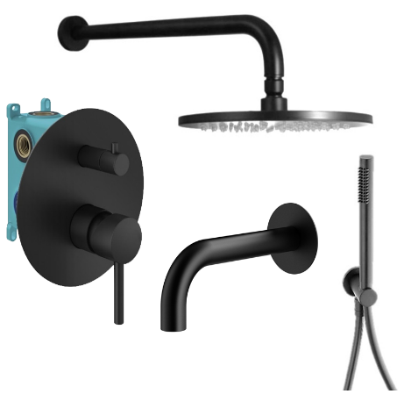 | Комплект KITMIXLIGXO19NO60 д/ванны с изливом 210мм, смеситель KIT1901NO на 3 вых, душ 250мм, Paffoni+PLUMBERIA SELECTION черный мат. |  |  |  |  | 93,835 | 2,682 | 2.8 | KITLIG019NO045 | 96,517 | KITXO19NO60 | 92,665
KIT1901NO |  | KIT1901NO Комплект встраив. смесителя д. душа с внутр.частью INT9036 на 2-3выхода, накладка d.170mm нерж.сталь, мех.девиатор, черн.матов. IXO, Plumberia Selection | Plumberia Selection | 1 | шт | 41,839 |  | Равноценная замена из наличия
SPT0060NO |  | SPT0060NO Излив д.ванны встраив. d.24, 210 мм, подкл. 1/2' с латунной накл. d.70, черный матовый IXO, Plumberia Selection | Plumberia Selection | 1 | шт | 11,379
ZDUP094NO |  | ZDUP094NO Набор для душа, черный матовый TONDO, Paffoni | Paffoni | 1 | шт | 17,583
ZSOF034NO |  | ZSOF034NO Настенное крепление верх. Душа 400мм, черный матовый, Paffoni | Paffoni | 1 | шт | 9,635
ZSOF074NO |  | ZSOF074NO Верхний душ d.225 мод. MASTER, антикальций, черный матовый, Paffoni | Paffoni | 1 | шт | 18,337
KITMIXLIGXO19NO260 |  | Комплект KITXO19NO260 д/ванны с изливом 250мм, смеситель KIT1901NO на 3 вых, душ 250мм, Paffoni+PLUMBERIA SELECTION черный мат. |  |  |  |  | 94,915 | 2,734 | 2.8 | KITLIG019NO046 | 97,649 | KITXO19NO260 | 93,743
KIT1901NO |  | KIT1901NO Комплект встраив. смесителя д. душа с внутр.частью INT9036 на 2-3выхода, накладка d.170mm нерж.сталь, мех.девиатор, черн.матов. IXO, Plumberia Selection | Plumberia Selection | 1 | шт | 41,839
SPT0260NO |  | SPT0260NO Излив д.ванны встраив. d.24, длина 250 мм, подкл. 1/2' с латунной накладкой d.70, черный матовый IXO, Plumberia Selection | Plumberia Selection | 1 | шт | 12,515
ZDUP094NO |  | ZDUP094NO Набор для душа, черный матовый TONDO, Paffoni | Paffoni | 1 | шт | 17,583
ZSOF034NO |  | ZSOF034NO Настенное крепление верх. Душа 400мм, черный матовый, Paffoni | Paffoni | 1 | шт | 9,635
ZSOF074NO |  | ZSOF074NO Верхний душ d.225 мод. MASTER, антикальций, черный матовый, Paffoni | Paffoni | 1 | шт | 18,337
KITMIXLIQXOT18NO | 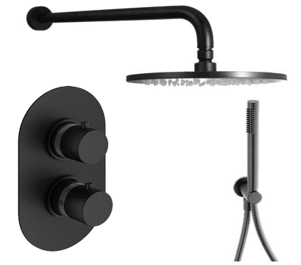 | Комплект KITMIXLIQXOT18NO д/душа термост., со смес. XOT5040NO на 2 выхода, душ 250мм, Paffoni+PLUMBERIA SELECTION черный мат. |  |  |  |  | 94,073 | 6,950 | 6.9 | KITLIQ018NO | 101,023 | KITXOT18NO | 92,903
XOT5040NO |  | XOT5040NO Смеситель термостат встраиваемый для душа 2 выход в к-те со встраив.частью, накл. овальная из нерж.стали, черный матовый, Plumberia Selection | Plumberia Selection | 1 | шт | 53,469
ZDUP094NO |  | ZDUP094NO Набор для душа, черный матовый TONDO, Paffoni | Paffoni | 1 | шт | 17,583
ZSOF034NO |  | ZSOF034NO Настенное крепление верх. Душа 400мм, черный матовый, Paffoni | Paffoni | 1 | шт | 9,635
ZSOF074NO |  | ZSOF074NO Верхний душ d.225 мод. MASTER, антикальций, черный матовый, Paffoni | Paffoni | 1 | шт | 18,337
KITMIXLIQXOT18QNO | 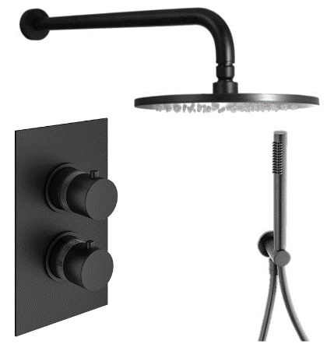 | Комплект KITMIXLIQXOT18QNO д/душа термост., со смес. XOT5020NO на 2 выхода, душ 250мм, Paffoni+PLUMBERIA SELECTION черный мат. |  |  |  |  | 94,073 | 6,950 | 6.9 | KITLIQ018NO | 101,023 | KITXOT18NO | 92,903
XOT5020NO |  | XOT5020NO Смеситель термостат встраиваемый для душа 2 выход в к-те со встраив.частью, накл. из нерж.стали, черный матовый, Plumberia Selection | Plumberia Selection | 1 | шт | 53,469
ZDUP094NO |  | ZDUP094NO Набор для душа, черный матовый TONDO, Paffoni | Paffoni | 1 | шт | 17,583
ZSOF034NO |  | ZSOF034NO Настенное крепление верх. Душа 400мм, черный матовый, Paffoni | Paffoni | 1 | шт | 9,635
ZSOF074NO |  | ZSOF074NO Верхний душ d.225 мод. MASTER, антикальций, черный матовый, Paffoni | Paffoni | 1 | шт | 18,337
KITMIXLIQXOT18NO210 | 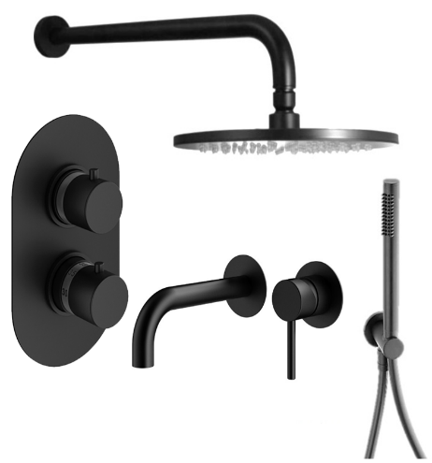 | Комплект KITMIXLIQXOT18NO210 со встраив. cмес. д/раковины KITXO1135NO210, смес. д/душа XOT5040NO термост. на 2 вых, душ 250мм, Paffoni+PLUMBERIA SELECTION черный мат. |  |  |  |  | 119,635 | 10,790 | 8.3 | KITLIQ018NO006 | 130,425 | KITXOT18NO210 | 118,465
KITXO1135NO210 |  | KITXO1135NO210 Комплект встраиваемого смесителя для раковины, излив 210мм,накладка диам.70мм, внутренняя часть INT1135 в к-те, черный матовый IXO, Plumberia Selection | Plumberia Selection | 1 | шт | 26,907
XOT5040NO |  | XOT5040NO Смеситель термостат встраиваемый для душа 2 выход в к-те со встраив.частью, накл. овальная из нерж.стали, черный матовый, Plumberia Selection | Plumberia Selection | 1 | шт | 53,469
ZDUP094NO |  | ZDUP094NO Набор для душа, черный матовый TONDO, Paffoni | Paffoni | 1 | шт | 17,583
ZSOF034NO |  | ZSOF034NO Настенное крепление верх. Душа 400мм, черный матовый, Paffoni | Paffoni | 1 | шт | 9,635
ZSOF074NO |  | ZSOF074NO Верхний душ d.225 мод. MASTER, антикальций, черный матовый, Paffoni | Paffoni | 1 | шт | 18,337
KITMIXLIQXOT18QNO210 | 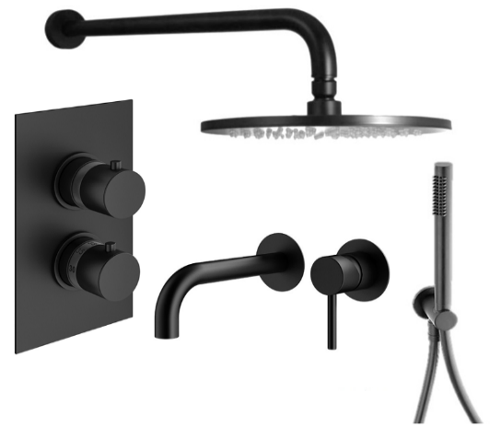 | Комплект KITMIXLIQXOT18QNO210 со встраив. cмес. д/раковины KITXO1135NO210, смес. д/душа XOT5020NO термост. на 2 вых, душ 250мм, Paffoni+PLUMBERIA SELECTION черный мат. |  |  |  |  | 119,635 | 10,790 | 8.3 | KITLIQ018NO006 | 130,425 | KITXOT18NO210 | 118,465
KITXO1135NO210 |  | KITXO1135NO210 Комплект встраиваемого смесителя для раковины, излив 210мм,накладка диам.70мм, внутренняя часть INT1135 в к-те, черный матовый IXO, Plumberia Selection | Plumberia Selection | 1 | шт | 26,907
XOT5020NO |  | XOT5020NO Смеситель термостат встраиваемый для душа 2 выход в к-те со встраив.частью, накл. из нерж.стали, черный матовый, Plumberia Selection | Plumberia Selection | 1 | шт | 53,469
ZDUP094NO |  | ZDUP094NO Набор для душа, черный матовый TONDO, Paffoni | Paffoni | 1 | шт | 17,583
ZSOF034NO |  | ZSOF034NO Настенное крепление верх. Душа 400мм, черный матовый, Paffoni | Paffoni | 1 | шт | 9,635
ZSOF074NO |  | ZSOF074NO Верхний душ d.225 мод. MASTER, антикальций, черный матовый, Paffoni | Paffoni | 1 | шт | 18,337
KITMIXLIQXOT18NO53 | 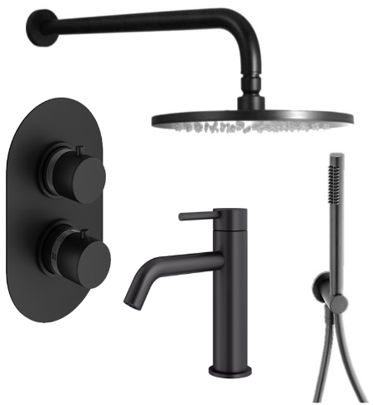 | Комплект KITMIXLIQXOT18NO53 со cмес. д/раковины XO0053NO, смес. д/душа XOT5040NO термост. на 2 вых, душ 250мм, Paffoni+PLUMBERIA SELECTION черный мат. |  |  |  |  | 116,939 | 6,064 | 4.9 | KITLIQ018NO071 | 123,003 | KITXOT18NO53 | 115,769
XO0053NO |  | XO0053NO Смеситель для раковины без д/к, черный матовый IXO, Plumberia Selection | Plumberia Selection | 1 | шт | 24,069
XOT5040NO |  | XOT5040NO Смеситель термостат встраиваемый для душа 2 выход в к-те со встраив.частью, накл. овальная из нерж.стали, черный матовый, Plumberia Selection | Plumberia Selection | 1 | шт | 53,469
ZDUP094NO |  | ZDUP094NO Набор для душа, черный матовый TONDO, Paffoni | Paffoni | 1 | шт | 17,583
ZSOF034NO |  | ZSOF034NO Настенное крепление верх. Душа 400мм, черный матовый, Paffoni | Paffoni | 1 | шт | 9,635
ZSOF074NO |  | ZSOF074NO Верхний душ d.225 мод. MASTER, антикальций, черный матовый, Paffoni | Paffoni | 1 | шт | 18,337
KITMIXLIQXOT18QNO53 | 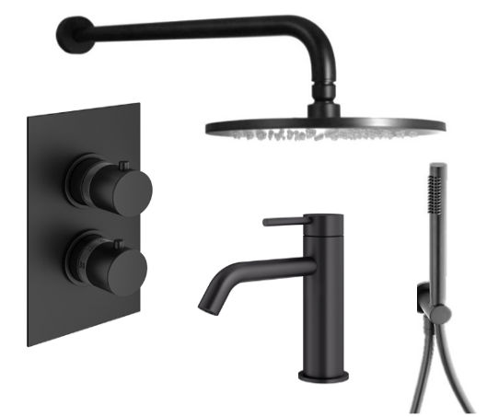 | Комплект KITMIXLIQXOT18QNO53 со cмес. д/раковины XO0053NO, смес. д/душа XOT5020NO термост. на 2 вых, душ 250мм, Paffoni+PLUMBERIA SELECTION черный мат. |  |  |  |  | 116,939 | 6,064 | 4.9 | KITLIQ018NO071 | 123,003 | KITXOT18NO53 | 115,769
XO0053NO |  | XO0053NO Смеситель для раковины без д/к, черный матовый IXO, Plumberia Selection | Plumberia Selection | 1 | шт | 24,069
XOT5020NO |  | XOT5020NO Смеситель термостат встраиваемый для душа 2 выход в к-те со встраив.частью, накл. из нерж.стали, черный матовый, Plumberia Selection | Plumberia Selection | 1 | шт | 53,469
ZDUP094NO |  | ZDUP094NO Набор для душа, черный матовый TONDO, Paffoni | Paffoni | 1 | шт | 17,583
ZSOF034NO |  | ZSOF034NO Настенное крепление верх. Душа 400мм, черный матовый, Paffoni | Paffoni | 1 | шт | 9,635
ZSOF074NO |  | ZSOF074NO Верхний душ d.225 мод. MASTER, антикальций, черный матовый, Paffoni | Paffoni | 1 | шт | 18,337
KITMIXLIQXOT18NOKING |  | Комплект KITMIXLIQXOT18NOKING д/душа термост., со смес. XOT5040NO на 2 выхода, душ 300мм, Paffoni+PLUMBERIA SELECTION черный мат. |  |  |  |  | 118,799 | 6,950 | 5.5 | KITLIQ018NOKING | 125,749 | KITXOT18NOKING | 111,893
XOT5040NO |  | XOT5040NO Смеситель термостат встраиваемый для душа 2 выход в к-те со встраив.частью, накл. овальная из нерж.стали, черный матовый, Plumberia Selection | Plumberia Selection | 1 | шт | 53,469
ZDUP094NO |  | ZDUP094NO Набор для душа, черный матовый TONDO, Paffoni | Paffoni | 1 | шт | 17,583
ZSOF034NO |  | ZSOF034NO Настенное крепление верх. Душа 400мм, черный матовый, Paffoni | Paffoni | 1 | шт | 9,635
ZSOF079NO |  | ZSOF079NO Верхний душ d.300 MASTER KING 8 мм, антикальц., чёрн.мат., Paffoni | Paffoni | 1 | шт | 44,363
KITMIXLIQXOT18QNOKING |  | Комплект KITMIXLIQXOT18NOKING д/душа термост., со смес. XOT5040NO на 2 выхода, душ 300мм, Paffoni+PLUMBERIA SELECTION черный мат. |  |  |  |  | 118,799 | 6,950 | 5.5 | KITLIQ018NOKING | 125,749 | KITXOT18NOKING | 111,893
XOT5020NO |  | XOT5020NO Смеситель термостат встраиваемый для душа 2 выход в к-те со встраив.частью, накл. из нерж.стали, черный матовый, Plumberia Selection | Plumberia Selection | 1 | шт | 53,469
ZDUP094NO |  | ZDUP094NO Набор для душа, черный матовый TONDO, Paffoni | Paffoni | 1 | шт | 17,583
ZSOF034NO |  | ZSOF034NO Настенное крепление верх. Душа 400мм, черный матовый, Paffoni | Paffoni | 1 | шт | 9,635
ZSOF079NO |  | ZSOF079NO Верхний душ d.300 MASTER KING 8 мм, антикальц., чёрн.мат., Paffoni | Paffoni | 1 | шт | 44,363
KITZMIXCOL632NO53 |  | Комплект KITZMIXCOL632NO53 д/душа термост., со смес.д/раковины XO0053NO и гиг.душем XO2000NO, Paffoni+PLUMBERIA SELECTION черный мат. |  |  |  |  | 98,725 | 2,382 | 2.4 | KITZCOL632NO71 | 101,107 | KITZXO6302NO53 | 134,559
ZCOL632NO |  | ZCOL632NO Колонна для душа телескопич. Blu излив-дивертор, черный матовый, Paffoni | Paffoni | 1 | шт | 60,343
XO2000NO |  | XO2000NO Комплект гигиен. душа IXO со смесителем,душ и держатель из металла, шланг PVC 1250мм, черный матовый IXO, Plumberia Selection | Plumberia Selection | 1 | шт | 19,509
XO0053NO |  | XO0053NO Смеситель для раковины без д/к, черный матовый IXO, Plumberia Selection | Plumberia Selection | 1 | шт | 24,069
KITZMIXCOL632NO210 |  | Комплект KITZMIXCOL632NO210 д/душа термост., со смес. KITXO1135NO210 и гиг.душем XO2000NO, Paffoni+PLUMBERIA SELECTION черный мат. |  |  |  |  | 101,423 | 7,106 | 6.5 | KITZCOL632NO006 | 108,529 | KITZXO6302NO210 | 137,255
ZCOL632NO |  | ZCOL632NO Колонна для душа телескопич. Blu излив-дивертор, черный матовый, Paffoni | Paffoni | 1 | шт | 60,343
XO2000NO |  | XO2000NO Комплект гигиен. душа IXO со смесителем,душ и держатель из металла, шланг PVC 1250мм, черный матовый IXO, Plumberia Selection | Plumberia Selection | 1 | шт | 19,509
KITXO1135NO210 |  | KITXO1135NO210 Комплект встраиваемого смесителя для раковины, излив 210мм,накладка диам.70мм, внутренняя часть INT1135 в к-те, черный матовый IXO, Plumberia Selection | Plumberia Selection | 1 | шт | 26,907
KITMIXCOL632NO53 |  | Комплект KITMIXCOL632NO53 термост., д/душа, со смес. XO0053NO, Paffoni+PLUMBERIA SELECTION черный мат. |  |  |  |  | 80,193 | Равноценная замена из наличия |  | KITCOL632NO71 | 79,305 | KITXO6302NO53 | 116,025
ZCOL632NO |  | ZCOL632NO Колонна для душа телескопич. Blu излив-дивертор, черный матовый, Paffoni | Paffoni | 1 | шт | 60,343
XO0053NO |  | XO0053NO Смеситель для раковины без д/к, черный матовый IXO, Plumberia Selection | Plumberia Selection | 1 | шт | 24,069
KITMIXCOL632NO210 |  | Комплект KITMIXCOL632NO210 д/душа термост., со смес. KITXO1135NO210, Paffoni+PLUMBERIA SELECTION черный мат. |  |  |  |  | 82,889 | Равноценная замена из наличия |  | KITCOL632NO006 | 86,727 | KITXO6302NO210 | 118,723
ZCOL632NO |  | ZCOL632NO Колонна для душа телескопич. Blu излив-дивертор, черный матовый, Paffoni | Paffoni | 1 | шт | 60,343
KITXO1135NO210 |  | KITXO1135NO210 Комплект встраиваемого смесителя для раковины, излив 210мм,накладка диам.70мм, внутренняя часть INT1135 в к-те, черный матовый IXO, Plumberia Selection | Plumberia Selection | 1 | шт | 26,907
KITZMIXCOL632 |  | Комплект KITZMIXCOL632NO термост., д/душа, с гиг.душем XO2000NO, Paffoni+PLUMBERIA SELECTION черный мат. |  |  |  |  | 75,859 | 3,268 | 4.1 | KITZCOL632NO110 | 79,127 | KITZXO6302NO | 111,693
ZCOL632NO |  | ZCOL632NO Колонна для душа телескопич. Blu излив-дивертор, черный матовый, Paffoni | Paffoni | 1 | шт | 60,343
XO2000NO |  | XO2000NO Комплект гигиен. душа IXO со смесителем,душ и держатель из металла, шланг PVC 1250мм, черный матовый IXO, Plumberia Selection | Plumberia Selection | 1 | шт | 19,509
KITMIXLIQXOT19NO60 |  | Комплект KITMIXLIQXOT19NO60 д/ванны с изливом 210мм, смес. XOT5050NO термост. на 3 вых, душ 250мм, Paffoni+PLUMBERIA SELECTION черный мат. |  |  |  |  | 107,039 | Равноценная замена из наличия |  | KITLIQ019NO045 | 103,743 | KITXOT19NO60 | 105,869
XOT5050NO |  | XOT5050NO Смеситель термостат встраиваемый для душа 3 вых. в к-те со встраив.частью, накл. Овальная из нерж.стали, черный матовый, Plumberia Selection | Plumberia Selection | 1 | шт | 55,739
...

